Preface2

 | 序 言

产业的发展大体都有相似的通性：随着需求的扩大，对生产品的要求越来越 高，越来越大。产业的本身不再仅仅满足于生产，从而提出了一系列改变自身的方案，进行分工细化、任务明确、流程改进、整体创新等，最终促进生产力的提高乃至培育成新的产业。软件业的发展就是这样一个典型的例证。Android平台的开发也是一样的。

Android Coding Style正是在这样的通性下作成的。它总结了过去容易犯的错误，对一些容易混淆和误解的概念加以明确，对一些处理流程给出建议和策略。它是根据大量宝贵经验加以提炼的作品。

Android Coding Style的核心原则是改善开发效率，既然是改善就没有尽头，因为时间和技术的问题，Android Coding Style本身有许多未完善和不合理需要修正的地方请读者见谅。希望大家在查阅本书的时候，对于内容仔细研读思索，提出新的建议，不断完善它。成为我们的重要财富，帮助大家一起进步。

Android 界面
5. Android 界面

 | 用户界面是你的应用程序最核心一部分，它直接与用户打交道，界面设计的好坏直接影响到你的应用程序的质量，因此，Android应用界面的设计是最重要的一部份之一。

 | 在设计或实现界面时，我们一般应该考虑以下几点：

 |  | ·实现更加有效的导航
 |  | ·对应多分辨率与多屏幕
 |  | ·提供布局的性能
 |  | ·向“菜单”按钮说再见

 | 关于UI设计，可以参考Android的官方网站：
 | http://developer.android.com/design/index.html

 | 5.1 UI概述

 |  | 所有的用户界面上的控件都是从View或ViewGroup继承而来，View是所有控件的基类，ViewGroup是所有容器控件的基类，它能放置View或ViewGroup类型的控件。Android Framework提供了很多控件(Widget)，比如TextView, Button, LinearLayout, GridView等。

 |  | 下图说明了UI的层次结构，所有的View都是放在一个ViewGroup中的，也就是说，在这个层次结构中，最顶层的是ViewGroup。

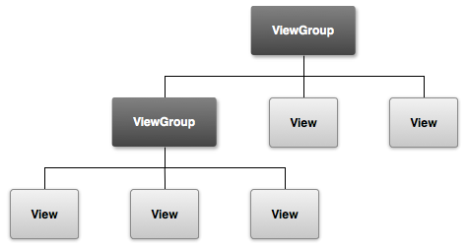

 |  | 从上图中我们可以看到，最顶层的控件是一个ViewGroup，通常都是ViewGroup的派生类。

 |  | 注意： 这里是View的层次结构图，并不是继承关系图，所有的控件的基类都是View。

 |  | 我们可以在Java代码中或通过XML来实现一个界面，通常复杂的界面我们用XML来布局，因为XML更加简单明了，更加高效。比如，一个TextView和一个Button上下排列的布局的XML代码如下所示。

 |  |  | <?xml version="1.0" encoding="utf-8"?>
 |  |  | <LinearLayout xmlns:android="http://schemas.android.com/apk/res/android"
 |  |  | android:layout_width="fill_parent"
 |  |  | android:layout_height="fill_parent"
 |  |  | android:orientation="vertical" >
 |  |  | <TextView android:id="@+id/text"
 |  |  | android:layout_width="wrap_content"
 |  |  | android:layout_height="wrap_content"
 |  |  | android:text="I am a TextView" />
 |  |  | <Button android:id="@+id/button"
 |  |  | android:layout_width="wrap_content"
 |  |  | android:layout_height="wrap_content"
 |  |  | android:text="I am a Button" />
 |  |  | </LinearLayout>

 |  | 当你加载这个布局资源后，系统会解析这个XML布局，并且实例化这些View，然后你可以通过findViewById(int resId)方法来得到各种View的实例。比如要得到Button的实例，示例代码如下：

 |  |  | setContentView(R.layout.main);
 |  |  | Button btn = (Button) findViewById(R.id.button);
 |  |  | btn.setText("This is a button");

 | 5.2 布局

 |  | 一个布局定义了用户界面的基础结构，我们有两种方式来实现布局：

 |  | ·在XML中定义UI元素
 |  | ·在运行时实例化UI元素

 |  | 尽管Android framework提供了两种方式布局，但是通常首选用XML布局，有如下优点：

 |  | ·界面与后台的逻辑处理分离，你可以修改界面，而不用修改源代码。
 |  | ·创建XML布局，适配多分辨率与多屏幕。
 |  | ·XML布局可以做到可视化，布局更加简单、容易。

 |  | 5.2.1 创建XML布局文件

 |  | 每一个布局文件必须包含一个根元素(与XML结构一致)，它们必须是View或ViewGroup对象，如果根元素是ViewGroup，你可以定义其子元素。

 |  | 布局文件的扩展名是.xml，它们放在Android工程的/res/layout/文件夹下面。

 |  | 5.2.2 加载XML布局资源

 |  | 我们一般是在Activity.onCreate()方法中加载XML布局资源，调用setContentView()方法，参数是资源文件的id，其格式是R.layout.layout_file_name，比如，如果XML布局文件名是main_layout.xml的话，那么加载资源的代码示例如下：

 |  |  | public void onCreate(Bundle savedInstanceState) {
 |  |  | super.onCreate(savedInstanceState);
 |  |  | setContentView(R.layout.main_layout);
 |  |  | }

 |  | 5.2.3 属性 (Attributes)

 |  | 每一个View和ViewGroup对象都支持它们自己的XML属性，每一个View都会有自己独有的属性，有一些是公同的，如layout_width, layout_height等是公同的属性，而textSize属性是TextView的属性。

 |  | 我们可以看源码，在View的构造方法里会去解析各种属性，从而设置到View对象的实例中。我们都可以到Google开发文档上面查阅View的属性，android.R.attr包下面就列出所有的属性。

 |  | 这里，我列出一些常用到的布局属性

 |  |  | android:layout_width
 |  |  | android:layout_height
 |  |  | android:layout_gravity
 |  |  | android:gravity
 |  |  | android:layout_alignParentBottom
 |  |  | android:layout_alignParentLeft
 |  |  | android:layout_alignParentRight
 |  |  | android:layout_alignParentTop
 |  |  | android:layout_centerHorizontal
 |  |  | android:layout_centerInParent
 |  |  | android:layout_centerVertical
 |  |  | android:layout_margin
 |  |  | android:layout_toLeftOf
 |  |  | android:layout_toRightOf
 |  |  | android:layout_weight

 |  | 5.2.4 ID

 |  | 在View的层次树状结构中，每一个View对象都可以有一个唯一的id，用来标识View。当资源被编译后，它们的id是一个整型类型的数。定义View id的语法如下：

 |  |  | android:id="@+id/my_button"

 |  | 注意： 这里的加号(+)表示该id是一个新资源名称，它必须创建并添加到R.java文件中。如果你需要引用一个已经存在的id，@与id之间不需要用加号(+)连接。

 |  | 5.2.5 Layout Parameters

 |  | 在Android中，所有的View都需要用LayoutParameter来指定其布局的参数，不同的容器控件有都有自己的布局参数，比如RelativeLayout，它的LayoutParams的类型是RelativeLayotu.LayoutParams，它定义了View的宽，高，边距等参数，LinearLayout的布局参数的类型是LinearLayout.LayoutParams。不同的容器控件，定义了不同的布局参数。

 |  | 所有的布局参数的共同基类是ViewGroup.LayoutParams。

 |  | 下图示例了布局层次结构中的布局参数

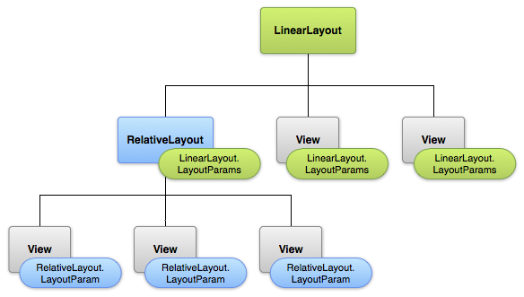

 |  | 注意： 从上图可以看出，每一个View的布局参数的类型必须是父容器的布局参数类型，也就是说，如果你把一个View放在RelativeLayout中，那么这个View的布局参数类型就是RelativeLayout.LayoutParam。如果不一致，就会抛出异常。
 |  | 5.2.6 LinearLayout

 |  | 线性布局是比较常用的一种布局，它使其child可以水平或垂直排列。

 |  | 其布局形式如下图所示：


 |  |  |  | 图3，LinearLayout布局形式(Horizontal)

 |  | LinearLayout有一些比较重要的属性：

 |  | ·android:orientation

 |  |  | vertical 垂直布局
 |  |  | horizontal 水平布局

 |  | ·android:layout_weight

 |  |  | 该属性默认值为0，它可以指定每一个控件在LinearLayout中所占在比例大小。如果想让LinearLayout中的View平均分配LinearLayout的空间，我们可以把每一个View的高度(vertical layout)或宽度(horizontal layout)设置为"0dp"，然后将每一个View的layout_weight设置为"1"。

 |  | 示例

 |  |  | <LinearLayout xmlns:android="http://schemas.android.com/apk/res/android"
 |  |  | android:layout_width="fill_parent"
 |  |  | android:layout_height="fill_parent"
 |  |  | android:paddingLeft="16dp"
 |  |  | android:paddingRight="16dp"
 |  |  | android:orientation="vertical" >
 |  |  | <EditText
 |  |  | android:layout_width="fill_parent"
 |  |  | android:layout_height="wrap_content"
 |  |  | android:hint="To" />
 |  |  | <EditText
 |  |  | android:layout_width="fill_parent"
 |  |  | android:layout_height="wrap_content"
 |  |  | android:hint="Subject" />
 |  |  | <EditText
 |  |  | android:layout_width="fill_parent"
 |  |  | android:layout_height="0dp"
 |  |  | android:layout_weight="1"
 |  |  | android:gravity="top"
 |  |  | android:hint="Message" />
 |  |  | <Button
 |  |  | android:layout_width="100dp"
 |  |  | android:layout_height="wrap_content"
 |  |  | android:layout_gravity="right"
 |  |  | android:text="Send" />
 |  |  | </LinearLayout>

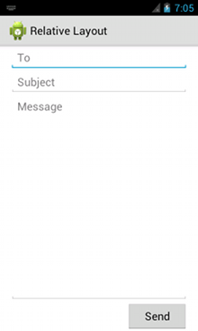
 |  | 上述XML布局运行的UI如右图所示，图中的第三个
 |  | EditText占满了LinearLayout剩余空间。

 |  |  |  |  |  |  | 图4，layout_weight属性示例

 |  | 5.2.7 自定义控件

 |  | 我们可以通过扩展View及其派生类来自定义控件。

 |  | ·定义类
 |  |  | public static class MyEditText extends EditText { … }

 |  | ·初始化
 |  |  | 先调用super的构造方法。

 |  | ·重写方法
 |  |  | onDraw(), onSizeChanged(), onTouchEvent()…

 |  | ·使用
 |  |  | <com.android.notepad.MyEditText
 |  |  | id="@+id/note"
 |  |  | ... />

 |  | 下表列出了Android framework调用的一些标准方法

 |  | Category |  |  | Methods |  | Description
 |  | Creation |  |  | Constructors |  | There is a form of the constructor that are called when the view is created from code and a form that is called when the view is inflated from a layout file. The second form should parse and apply any attributes defined in the layout file.
 |  |  |  |  | onFinishInflate() |  | Called after a view and all of its children has been inflated from XML.
 |  | Layout |  |  | onMeasure(int, int) |  | Called to determine the size requirements for this view and all of its children.
 |  |  |  |  | onLayout(boolean, int, int, int, int) |  | Called when this view should assign a size and position to all of its children.
 |  |  |  |  | onSizeChanged(int, int, int, int) |  | Called when the size of this view has changed.
 |  | Drawing |  |  | onDraw(Canvas) |  | Called when the view should render its content.
 |  | Event processing |  |  | onKeyDown(int, KeyEvent) |  | Called when a new key event occurs.
 |  |  |  |  | onKeyUp(int, KeyEvent) |  | Called when a key up event occurs.
 |  |  |  |  | onTrackballEvent(MotionEvent) |  | Called when a trackball motion event occurs.
 |  |  |  |  | onTouchEvent(MotionEvent) |  | Called when a touch screen motion event occurs.
 |  | Focus |  |  | onFocusChanged(boolean, int, Rect) |  | Called when the view gains or loses focus.
 |  |  |  |  | onWindowFocusChanged(boolean) |  | Called when the window containing the view gains or loses focus.
 |  | Attaching |  |  | onAttachedToWindow() |  | Called when the view is attached to a window.
 |  |  |  |  | onDetachedFromWindow() |  | Called when the view is detached from its window.
 |  |  |  |  | onWindowVisibilityChanged(int) |  | Called when the visibility of the window containing the view has changed.

 | 5.3 输入事件 (Input Events)

 |  | 5.3.1 Event Listeners

 |  | 我们可以注册各种listener来监听用户输入事件，这些回调方法有：

 |  | ·onClick()
 |  |  | 来自View.OnClickListener，当用户点击一个View的时候调用。通过调用View.setOnClickListener()方法来设置该接口对象。

 |  | ·onLongClick()
 |  |  | 来自View.OnLongClickListener，当用户长按一个View的时候调用。通过调用View.setOnLongClickListener()方法来设置该接口对象。

 |  | ·onFocusChange()
 |  |  | 来自View.OnFocusChangeListener，当View获得或失去焦点时被调用。

 |  | ·onKey()
 |  |  | 来自View.OnKeyListener，当用户按下或释放硬件按钮时，获得焦点的View会被调用该回调方法。

 |  | ·onTouch()
 |  |  | 来自View.OnTouchListener，当用户执行触摸时被调用。

 |  | ·onCreateContextMenu()
 |  |  | 来自View.OnCreateContextMenuListener，当创建菜单时被调用。

 |  | 这些方法都是通过调用View.setXXXListener()方法来调用接口对象。

 |  | 5.3.2 Event Handlers

 |  | 我们也可以扩展View，重写onTouchEvent()方法，处理ACTION_DOWN，ACTION_MOVE，ACTION_UP，ACTION_CANCEL等事件消息。

 | 5.4 事件路由机制

 |  | 这一节大概讲述一下Android GUI的事件路由机制，我们在开发过程中，有可能要处理一些特殊的事件，如果不清楚其事件的分发机制，可能会带来很多的迷惑性，因此我们很有必要搞明白Android上面事件分发的原理。

 |  | 先来看一下下面几个问题：

 |  | ·为什么点击一个button，事件不会分发到这个button下面的view上面？
 |  | ·为什么LinearLayout不会响应click事件，而button会响应？
 |  | ·在一个View上面按下后，然后移出该View，Move事件会分发给哪个View？

 |  | 先看一看下图所示的布局：

 |  |  |  |  |  | 图5，UI布局示意图

 |  | 上图中，三个Button放在一个LinearLayout之中，这个LinearLayout又放在一个ViewGroup中，相当于有三层。当用户点击击“Yes”按钮时，ACTION_DOWN是如何传递的呢？首先，这个被点击的Button是最先有机会处理它，如果它没有处理，就交给它的直接父视图去处理，如果还没有处理，事件再次传递给上层父视图，直到达到最顶层的根视图。

 |  | 路由示例说明

 |  | 1、查找目标(target view)

 |  |  | ·判断当前view是否截断了ACTION_DOWN事件。
 |  |  | ·将事件再发分到该child，直到找到一个可以处理ACTION_DOWN事件的view。
 |  |  | ·如果view group没有child，它就会调用super.dispatchTouchEvent()方法，这样就有机会让view group来处理事件了。

 |  |  | 这次是从上到下一层一层的递归调用，直接最终发现一个处理了ACTION_DOWN的view。也就是在ACTION_DOWN的时候返回true。在ViewGroup中有一个mMotionTarget的变量，用来保存响应事件的View。

 |  |  | 下图示例了查找target view的流程图：

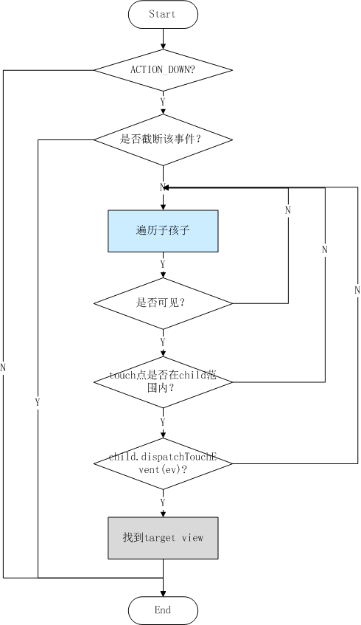

 |  |  |  |  |  | 图6，事件分发流程图

 |  | 2、向target view分发事件

 |  |  | 当找到target view后，后续的事件(move, up)就会直接将事件分发到target view上面，注意，在每一层的view group里面都维护了一个target view，依次从上到下将事件分发，直到target view为空。

 |  | ViewGroup.dispatchTouchEvent()方法实现代码如下：

 |  |  | /**
 |  |  | * {@inheritDoc}
 |  |  | */
 |  |  | @Override
 |  |  | public boolean dispatchTouchEvent(MotionEvent ev) {
 |  |  | if (!onFilterTouchEventForSecurity(ev)) {
 |  |  | return false;
 |  |  | }
 |  |  | final int action = ev.getAction();
 |  |  | final float xf = ev.getX();
 |  |  | final float yf = ev.getY();
 |  |  | final float scrolledXFloat = xf + mScrollX;
 |  |  | final float scrolledYFloat = yf + mScrollY;
 |  |  | final Rect frame = mTempRect;
 |  |  | boolean disallowIntercept =
 |  |  | (mGroupFlags & FLAG_DISALLOW_INTERCEPT) != 0;
 |  |  | if (action == MotionEvent.ACTION_DOWN) {
 |  |  | if (mMotionTarget != null) {
 |  |  | // this is weird, we got a pen down, but we thought it was
 |  |  | // already down!
 |  |  | // XXX: We should probably send an ACTION_UP to the current
 |  |  | // target.
 |  |  | mMotionTarget = null;
 |  |  | }
 |  |  | // If we're disallowing intercept or if we're allowing and we didn't
 |  |  | // intercept
 |  |  | if (disallowIntercept || !onInterceptTouchEvent(ev)) {
 |  |  | // reset this event's action (just to protect ourselves)
 |  |  | ev.setAction(MotionEvent.ACTION_DOWN);
 |  |  | // We know we want to dispatch the event down, find a child
 |  |  | // who can handle it, start with the front-most child.
 |  |  | final int scrolledXInt = (int) scrolledXFloat;
 |  |  | final int scrolledYInt = (int) scrolledYFloat;
 |  |  | final View[] children = mChildren;
 |  |  | final int count = mChildrenCount;
 |  |  | for (int i = count - 1; i >= 0; i--) { // 从后向前遍历
 |  |  | final View child = children[i];
 |  |  | if ((child.mViewFlags & VISIBILITY_MASK) == VISIBLE
 |  |  | || child.getAnimation() != null) {
 |  |  | child.getHitRect(frame);
 |  |  | if (frame.contains(scrolledXInt, scrolledYInt)) {
 |  |  | // offset the event to the view's coordinate system
 |  |  | final float xc = scrolledXFloat - child.mLeft;
 |  |  | final float yc = scrolledYFloat - child.mTop;
 |  |  | ev.setLocation(xc, yc);
 |  |  | child.mPrivateFlags &= ~CANCEL_NEXT_UP_EVENT;
 |  |  | if (child.dispatchTouchEvent(ev)) {
 |  |  | // Event handled, we have a target now.
 |  |  | mMotionTarget = child;
 |  |  | return true;
 |  |  | }
 |  |  | // The event didn't get handled, try the next view.
 |  |  | // Don't reset the event's location, it's not
 |  |  | // necessary here.
 |  |  | }
 |  |  | }
 |  |  | }
 |  |  | }
 |  |  | }
 |  |  | boolean isUpOrCancel = (action == MotionEvent.ACTION_UP) ||
 |  |  | (action == MotionEvent.ACTION_CANCEL);
 |  |  | if (isUpOrCancel) {
 |  |  | // Note, we've already copied the previous state to our local
 |  |  | // variable, so this takes effect on the next event
 |  |  | mGroupFlags &= ~FLAG_DISALLOW_INTERCEPT;
 |  |  | }
 |  |  | // The event wasn't an ACTION_DOWN, dispatch it to our target if
 |  |  | // we have one.
 |  |  | final View target = mMotionTarget;
 |  |  | if (target == null) {
 |  |  | // We don't have a target, this means we're handling the
 |  |  | // event as a regular view.
 |  |  | ev.setLocation(xf, yf);
 |  |  | if ((mPrivateFlags & CANCEL_NEXT_UP_EVENT) != 0) {
 |  |  | ev.setAction(MotionEvent.ACTION_CANCEL);
 |  |  | mPrivateFlags &= ~CANCEL_NEXT_UP_EVENT;
 |  |  | }
 |  |  | return super.dispatchTouchEvent(ev);
 |  |  | }
 |  |  | // if have a target, see if we're allowed to and want to intercept its
 |  |  | // events
 |  |  | if (!disallowIntercept && onInterceptTouchEvent(ev)) {
 |  |  | final float xc = scrolledXFloat - (float) target.mLeft;
 |  |  | final float yc = scrolledYFloat - (float) target.mTop;
 |  |  | mPrivateFlags &= ~CANCEL_NEXT_UP_EVENT;
 |  |  | ev.setAction(MotionEvent.ACTION_CANCEL);
 |  |  | ev.setLocation(xc, yc);
 |  |  | if (!target.dispatchTouchEvent(ev)) {
 |  |  | // target didn't handle ACTION_CANCEL. not much we can do
 |  |  | // but they should have.
 |  |  | }
 |  |  | // clear the target
 |  |  | mMotionTarget = null;
 |  |  | // Don't dispatch this event to our own view, because we already
 |  |  | // saw it when intercepting; we just want to give the following
 |  |  | // event to the normal onTouchEvent().
 |  |  | return true;
 |  |  | }
 |  |  | if (isUpOrCancel) {
 |  |  | mMotionTarget = null;
 |  |  | }
 |  |  | // finally offset the event to the target's coordinate system and
 |  |  | // dispatch the event.
 |  |  | final float xc = scrolledXFloat - (float) target.mLeft;
 |  |  | final float yc = scrolledYFloat - (float) target.mTop;
 |  |  | ev.setLocation(xc, yc);
 |  |  | if ((target.mPrivateFlags & CANCEL_NEXT_UP_EVENT) != 0) {
 |  |  | ev.setAction(MotionEvent.ACTION_CANCEL);
 |  |  | target.mPrivateFlags &= ~CANCEL_NEXT_UP_EVENT;
 |  |  | mMotionTarget = null;
 |  |  | }
 |  |  | return target.dispatchTouchEvent(ev);
 |  |  | }

 |  | View.dispatchTouchEvent()方法实现代码如下：

 |  |  | /**
 |  |  | * Pass the touch screen motion event down to the target view, or this
 |  |  | * view if it is the target.
 |  |  | *
 |  |  | * @param event The motion event to be dispatched.
 |  |  | * @return True if the event was handled by the view, false otherwise.
 |  |  | */
 |  |  | public boolean dispatchTouchEvent(MotionEvent event) {
 |  |  | if (!onFilterTouchEventForSecurity(event)) {
 |  |  | return false;
 |  |  | }
 |  |  | if (mOnTouchListener != null &&
 |  |  | (mViewFlags & ENABLED_MASK) == ENABLED &&
 |  |  | mOnTouchListener.onTouch(this, event)) {
 |  |  | return true;
 |  |  | }
 |  |  | return onTouchEvent(event);
 |  |  | }

Android 程序性能与安全
6. Android 性能与安全

 | 这一章部分请参考“Android程序性能改善意见”章节。

 | 6.1 提高Android程序性能

 |  | 6.1.1 Adapters
 |  | Adapter是Android程序中一个重要的部分，它是数据(Data)和界面(UI)之间的纽带，Adapter, Data, UI之间的关系如下图所示：

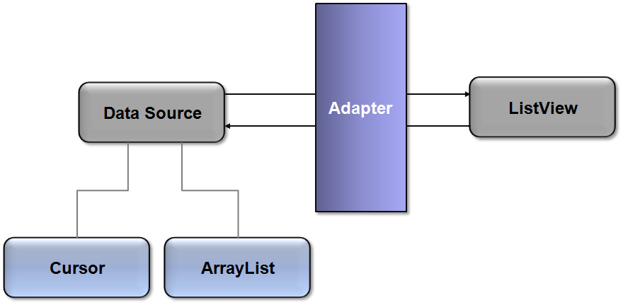

 |  |  |  |  | 图1，Adapter,Data,UI之间的关系（Man in the middle）

 |  | 从上图中可以看出，Adapter是数据与UI之间的联系。
 |  | a) 对于ListView的每一个子View，都是调用Adapter.getView()。
 |  | b) 创建一个新的View，很费时间，性能代价很大。
 |  | c) 如果ListView有100,000项，怎么办？

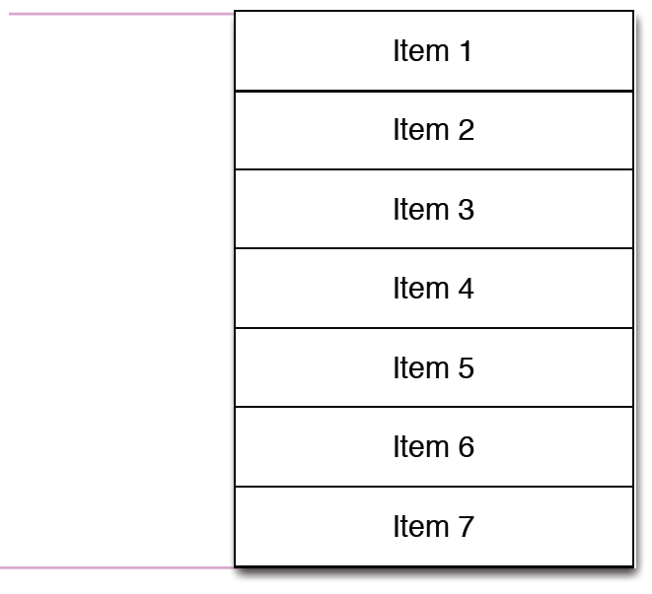

 |  |  |  |  |  |  | 图2，ListView界面的数据

 |  | 假如一个ListView的数据如上图所示。我们可以有以下三种方式来实现这个ListView。

 |  | Don't

 |  |  | public View getView(int position, View convertView, ViewGroup parent)
 |  |  | {
 |  |  |  | View item = mInflater.inflate(R.layout.list_item_icon_text, null);
 |  |  |  | ((TextView) item.findViewById(R.id.text)).setText(DATA[position]);
 |  |  |  | ((ImageView) item.findViewById(R.id.icon)).setImageBitmap(
 |  |  |  |  |  | (position & 1) == 1 ? mIcon1 : mIcon2);

 |  |  |  | return item;
 |  |  | }

 |  | 上面的代码，在getView()方法的实现中，每次都是从一个XML布局中去加载一个View，这样做性能比较差，因为从一个XML中去加载一个View，性能开销比较大，而且如果这个XML布局特别复杂的话，那么性能更差。

 |  | Do

 |  |  | public View getView(int position, View convertView, ViewGroup parent)
 |  |  | {
 |  |  |  | if (convertView == null) {
 |  |  |  |  | convertView = mInflater.inflate(R.layout.item, null);
 |  |  |  | }

 |  |  |  | ((TextView) convertView.findViewById(R.id.text)).
 |  |  |  |  | setText(DATA[position]);
 |  |  |  | ((ImageView) convertView.findViewById(R.id.icon)).
 |  |  |  |  | setImageBitmap((position & 1) == 1 ? mIcon1 : mIcon2);

 |  |  |  | return convertView;
 |  |  | }

 |  | 上面的代码，复用了参数convertView，当convertView为null时，才从XML中加载布局。
 |  | ListView加载View时，会把这些View保存起来，当用户上下滑动时，它会把缓存的View通过参数(convertView)传给Adapter。但是这种方法还不是最好的，虽然利用了convertView，但是仍然会每次调用findViewById()方法从View中查找某一个View，这里也是有性能开销的。

 |  | Even better

 |  |  | static class ViewHolder
 |  |  | {
 |  |  |  | TextView text;
 |  |  |  | ImageView icon;
 |  |  | }

 |  | 提供一个ViewHoder，它用来缓存加载出来的视图。

 |  |  | public View getView(int position, View convertView, ViewGroup parent)
 |  |  | {
 |  |  |  | ViewHolder holder;

 |  |  |  | if (convertView == null) {
 |  |  |  |  | convertView = mInflater.inflate(R.layout.list_item_icon_text,
 |  |  |  |  |  |  |  |  |  |  |  | null);

 |  |  |  |  | holder = new ViewHolder();
 |  |  |  |  | holder.text = (TextView) convertView.findViewById(R.id.text);
 |  |  |  |  | holder.icon = (ImageView) convertView.findViewById(R.id.icon);

 |  |  |  |  | convertView.setTag(holder);
 |  |  |  | }
 |  |  |  | else {
 |  |  |  |  | holder = (ViewHolder) convertView.getTag();
 |  |  |  | }

 |  |  |  | holder.text.setText(DATA[position]);
 |  |  |  | holder.icon.setImageBitmap((position & 1) == 1 ? mIcon1 : mIcon2);

 |  |  |  | return convertView;
 |  |  | }

 |  | 这里提供的ViewHolder作为convertView的TAG，里面缓存界面的对象（ImageView, TextView）。当convertView不为空时，直接从ViewHolder中去取对象，而不是再去从convertView调用findViewById去查找。

 |  | 下图显示了以上三种方式的效率对比。

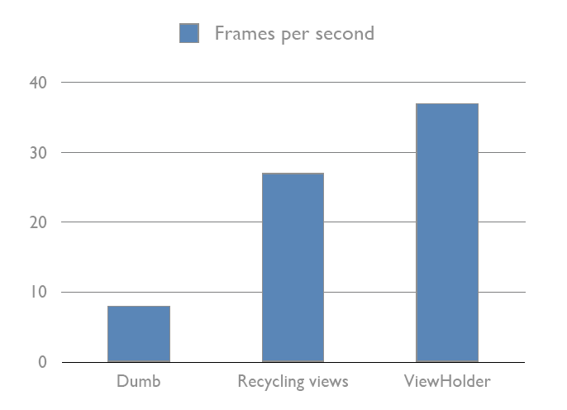

 |  |  |  |  |  |  |  | 图3，不同方式的效率对比

 |  | 6.1.2 背景和图片

 |  | a) 背景图片的drawables总是适应Views，有可能会发生拉伸（Stretching）。
 |  | b) 运行时的缩放(Scaling)性能开销很大。
 |  | c) 怎么办？

 |  | 对于背景图片，我们可以预先进行缩放。

 |  |  | // Rescales originalImage to the size of view using
 |  |  | // bitmap filtering for better results
 |  |  | Bitmap originalImage = Bitmap.createScaledBitmap(
 |  |  |  |  |  |  |  |  |  | originalImage,// bitmap to resize
 |  |  |  |  |  |  |  |  |  | view.getWidth(),// new width
 |  |  |  |  |  |  |  |  |  | view.getHeight(),// new height
 |  |  |  |  |  |  |  |  |  | true);// bilinear filtering

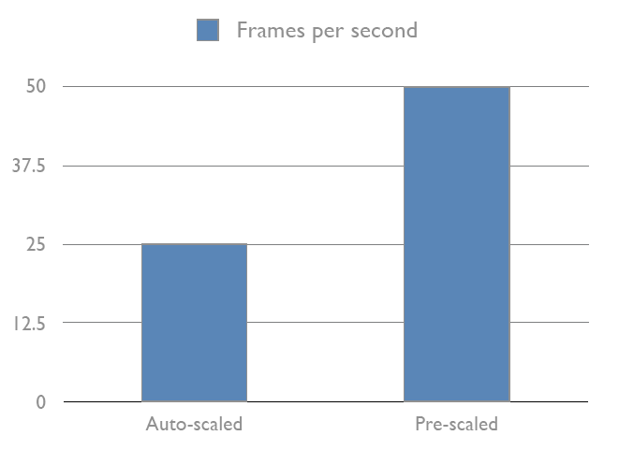

 |  |  |  |  |  |  | 图4，自动缩放与预先缩放的性能对比

 |  | 去掉Activity的背景

 |  |  | <!-- res/values/styles.xml -->
 |  |  | <resources>
 |  |  |  | <style name="Theme.NoBackground" parent="android:Theme">
 |  |  |  |  | <item name="android:windowBackground">@null</item>
 |  |  |  | </style>
 |  |  | </resources>

 |  |  | <activity
 |  |  |  | android:name="MyApplication"
 |  |  |  | android:theme="@style/NoBackgroundTheme">
 |  |  |  | <!-- intent filters and stuff -->
 |  |  | </activity>

 |  | 一个Activity有背景与没有背景，性能差别小，没有背景比有背景性能稍好一些。

 |  | 6.1.3 绘制和更新

 |  | a) invalidate()
 |  |  | ·使用简单
 |  |  | ·性能开销大

 |  | b) 无效区域
 |  |  | ·invalidate(Rect)
 |  |  | ·invalidate(left, top, right, bottom)

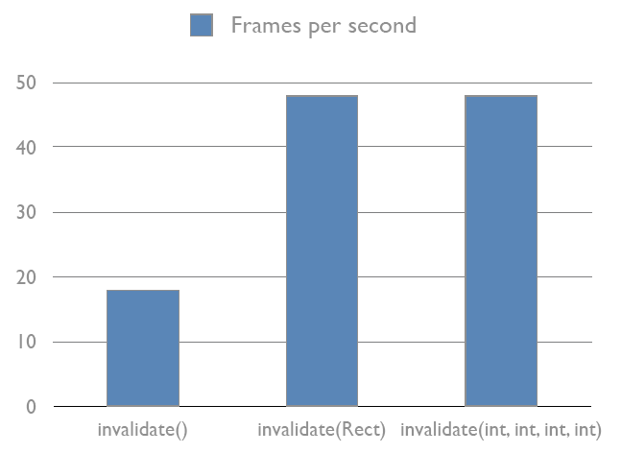

 |  |  |  |  |  | 图5，invalidate()方法的性能对比

 |  | 6.1.4 视图和布局

 |  | a) 如果很多Views
 |  |  | ·启动时间更长
 |  |  | ·测量大小更慢
 |  |  | ·布局更慢
 |  |  | ·绘制更慢

 |  | b) 层次太深
 |  |  | ·有可能出现StackOverflowException
 |  |  | ·性能很差，表现在inflate, findViewById, draw, layout, measure等方面

 |  | c) 怎么办？

 |  | 6.1.4.1 优化布局层次

 |  | 首先，使用Android framework提供的布局元素，也不一定能使布局的性能最好，添加到布局里面的View需要初始化，布局，测量，绘制等。嵌套层次越深，性能越差，特别是使用了layout_weight参数的布局，性能更差，因为，它的每一个子孩子都需要测量两次。对于一个布局要经常被加载，这一点非常重要，比如说一个布局应用于ListView或GridView。

 |  | 假设一个Layout如下：

 |  |  |  |  |  |  | 图6，应用于ListView的布局

 |  | 第一种XML布局如下：

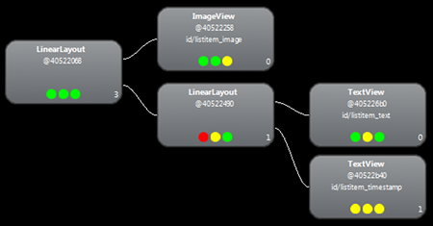

 |  |  |  |  |  |  |  |  | 图7，XML布局结构

 |  | 从上图可以看出，View层次是3层，最顶层是LinearLayout，它有两个child，最左边的是ImageView，右边是一个LinearLayout，布局方向垂直，它有两个child，都是TextView。

 |  | 使用这种布局的性能分析如下：
 |  | ·Measure: 0.977ms
 |  | ·Layout: 0.167ms
 |  | ·Draw: 2.717ms

 |  | 第二种XML布局如下：
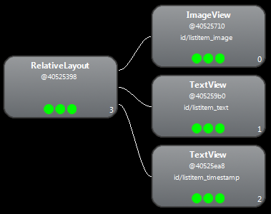

 |  |  |  |  |  | 图8，XML布局结构2，使用RelativeLayout

 |  | 从上图可以看出，这里用到RelativeLayout，View层次只有2层。

 |  | 现在的性能分析结果如下：
 |  | ·Measure: 0.598ms
 |  | ·Layout: 0.110ms
 |  | ·Draw: 2.146ms

 |  | 这两种布局，改动很小，但性能差别很大，因为该布局是应用于ListView，它可能会频繁使用，如果在LinearLayout中使用了layout_weight（权重），它也可能会导致性能变差。这里只是列出了一个很简单的例子，使用的时候，我们需要关心布局的层次对于性能的影响。

 |  | 6.1.4.2 布局复用

 |  | 在Android程序中，有可能会用到很多复杂的组合的组件(Component)，这些组件有可能被复用到其他的界面。我们可以写自定义的View，但用XML更简单，主要是使用<include/>和<merge/>。

 |  | <include/>
 |  | 这个标签用来包括其他的XML布局。请看下面Android Home应用程序的布局。

 |  |  | <com.android.launcher.Workspace
 |  |  | android:id="@+id/workspace"
 |  |  | android:layout_width="fill_parent"
 |  |  | android:layout_height="fill_parent"

 |  |  | launcher:defaultScreen="1">

 |  |  | <include android:id="@+id/cell1" layout="@layout/workspace_screen" />
 |  |  | <include android:id="@+id/cell2" layout="@layout/workspace_screen" />
 |  |  | <include android:id="@+id/cell3" layout="@layout/workspace_screen" />

 |  |  | </com.android.launcher.Workspace>

 |  | 上面的XML代码中，引用了workspace_screen三次。在<include/>标签里面，我们可以使用layout_*等属性，也可以指定id。

 |  |  | <!-- override the layout height and width -->
 |  |  | <include layout="@layout/image_holder"
 |  |  | android:layout_height="fill_parent"
 |  |  | android:layout_width="fill_parent" />

 |  |  | <!-- do not override layout dimensions; inherit them from image_holder -->
 |  |  | <include layout="@layout/image_holder" />

 |  | 当你需要针对设置配置自定义某个UI的一部分时，<include/>标签很有用。例如，你的主布局可以放到/layout文件夹下面，里面的一部分布局（如title bar）可能横竖屏有不同的布局，此时就可以用<include/>标签，所引用的title bar布局分别放到/layout-land和/layout-port文件夹中。

 |  | <merge/>

 |  | <merge/>标签是为了性能而设计的，主要目的是减少View的层次，从而优化Android布局。
 |  | 它是对<include/>的一个补充，<include/>所引用的layout，里面必须要有一个顶层View，这样就有可能增加在整个View层次结构中的层数。
 |  | 看下面的示例：

 |  |  | <FrameLayout xmlns:android="http://schemas.android.com/apk/res/android"
 |  |  | android:layout_width="fill_parent"
 |  |  | android:layout_height="fill_parent">
 |  |  | <ImageView
 |  |  | android:layout_width="fill_parent"
 |  |  | android:layout_height="fill_parent"
 |  |  | android:scaleType="center"
 |  |  | android:src="@drawable/golden_gate" />

 |  |  | <TextView
 |  |  | android:layout_width="wrap_content"
 |  |  | android:layout_height="wrap_content"
 |  |  | android:layout_marginBottom="20dip"
 |  |  | android:layout_gravity="center_horizontal|bottom"
 |  |  | android:padding="12dip"
 |  |  | android:background="#AA000000"
 |  |  | android:textColor="#ffffffff"
 |  |  | android:text="Golden Gate" />
 |  |  | </FrameLayout>

 |  | 上面的XML代码中，在一个FrameLayout中添加一个ImageView和TextView。在TextView显示在ImageView的上面。效果图如下图所示：


 |  |  |  |  |  |  |  |  | 图9，XML布局的效果图

 |  | 这个布局在整个UI中的层次结构如下图所示，图中蓝色高亮就是XML布局中的FrameLayout。
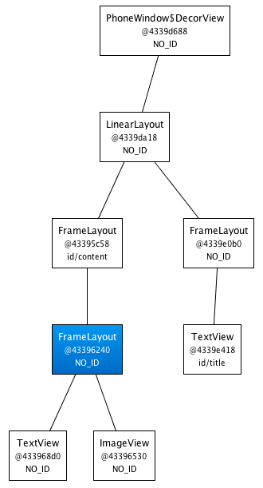

 |  |  |  |  |  |  |  |  | 图10，View层次结构

 |  | 从上图中，我们得知，我们定义的FrameLayout（蓝色高亮）它的大小，与其Parent一样，我们也没有定义背景，所在它其实没有任何用，它的子View（TextView和ImageView）其实可以直接放到它的Parent中。那怎么去掉无用的FrameLayout？

 |  | 我们可以用<merge/>标签了。

 |  |  | <merge xmlns:android="http://schemas.android.com/apk/res/android">
 |  |  | <ImageView
 |  |  | android:layout_width="fill_parent"
 |  |  | android:layout_height="fill_parent"
 |  |  | android:scaleType="center"
 |  |  | android:src="@drawable/golden_gate" />
 |  |  | <TextView
 |  |  | android:layout_width="wrap_content"
 |  |  | android:layout_height="wrap_content"
 |  |  | android:layout_marginBottom="20dip"
 |  |  | android:layout_gravity="center_horizontal|bottom"
 |  |  | android:padding="12dip" android:background="#AA000000"
 |  |  | android:textColor="#ffffffff" android:text="Golden Gate" />
 |  |  | </merge>

 |  | 使用<merge/>标签后，得到的XML层次结构如下图所示：
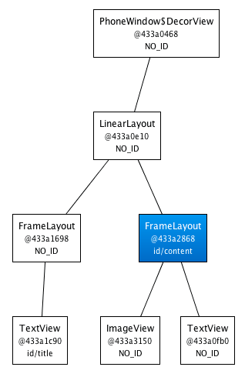

 |  |  |  |  |  |  | 图11，使用<merge/>标签后的层次结构

 |  | 很明显，View的层次结构减少了一层。

 |  | <merge/>限制
 |  | ·<merge/>标签只能作为XML布局的根结点。
 |  | ·当加载一个以<merge/>开头的布局时，你必须指定父ViewGroup，并且设置attachToRoot 为true。（请参考inflate(int, android.view.ViewGroup, boolean) 方法）

 |  | 6.1.4.3 使用ViewStub

 |  | 关于ViewStub，请参考
 |  | http://developer.android.com/resources/articles/layout-tricks-stubs.html

 |  | ViewStub可以使用我们延迟加载，比如，一个界面里面可能有一个隐藏的进度条，这个进度条在执行某种操作时才会出来，此时我们可以把这个进度条的布局放到ViewStub中，当要使用时才加载。使用ViewStub可以提高启动性能。

 |  | 用法如下：

 |  | XML

 |  |  | <ViewStub
 |  |  | android:id="@+id/stub_import"
 |  |  | android:inflatedId="@+id/panel_import"
 |  |  | android:layout="@layout/progress_overlay"
 |  |  | android:layout_width="fill_parent"
 |  |  | android:layout_height="wrap_content"
 |  |  | android:layout_gravity="bottom" />

 |  | Java

 |  |  | ((ViewStub) findViewById(R.id.stub_import)).setVisibility(View.VISIBLE);
 |  |  | // or
 |  |  | View importPanel = ((ViewStub) findViewById(R.id.stub_import)).inflate();

 |  | 6.1.4.4 调用频繁的方法

 |  | Masurement |  |  |  |  |  |  |  |  | onMeasure()
 |  | Layout |  |  |  |  |  |  |  |  | onLayout()
 |  | Drawing |  |  |  |  |  |  |  |  | draw() dispatchDraw() onDraw()
 |  | Event handling |  |  |  |  |  |  |  |  | dispatchTouchEvent() onTouchEvent()
 |  | Adapters |  |  |  |  |  |  |  |  | getView() bindView()

 | 6.2，Android程序安全性

 |  | 6.2.1 Android安全性概念

 |  | Android 包括一个应用程序框架、几个应用程序库和一个基于Dalvik虚拟机的运行时，所有这些都运行在Linux内核之上。通过利用Linux内核的优势，Android得到了大量操作系统服务，包括进程和内存管理、网络堆栈、驱动程序、硬件抽象层以及安全性。

 |  | 在Linux上，一个用户ID识别一个用户，在Android上，一个用户ID，识别一个应用程序。应用程序在安装时被分配用户ID，应用程序在设备上的存续期间内，用户ID保持不变。权限是关于允许或限制应用程序（而不是用户）访问设备资源。

 |  | Android使用沙箱的概念来实现应用程序之间的分离和权限，以允许或拒绝一个应用程序访问设备的资源，比如说文件和目录、网络、传感器和API。为此，Android使用一些Linux实用工具（比如说进程级别的安全性、与应用程序相关的用户和组ID，以及权限），来实现应用程序被允许执行的操作。

 |  | 沙箱的概念，可以表示为下图所示：

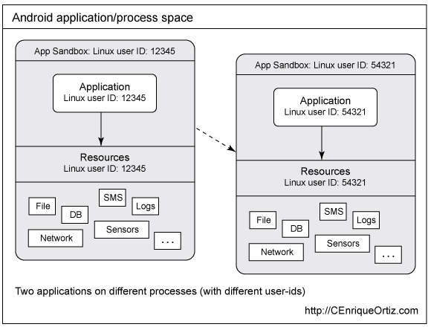

 |  |  |  | 图12，两个Android应用程序，各自在其自己的基本沙箱或进程上

 |  | Android应用程序运行在它们自己的Linux进程上，并被分配一个惟一的用户ID。默认情况下，运行在基本沙箱进程中的应用程序没有被分配权限，因而防止了此类应用程序访问系统或资源。但是Android应用程序可以通过应用程序的manifest文件请求权限。

 |  | 通过做到以下两点，Android 应用程序可以允许其他应用程序访问它们的资源：

 |  | ·声明适当的manifest权限。
 |  | ·与其他受信任的应用程序运行在同一进程中，从而共享对其数据和代码的访问。

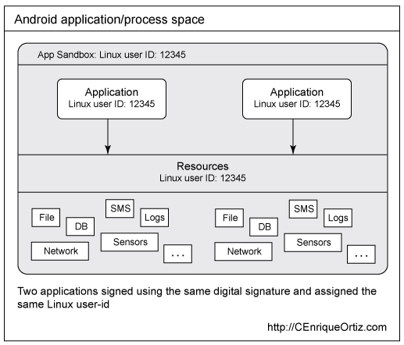

 |  |  |  |  |  | 图13，两个Android应用程序，运行在同一进程上

 |  | 6.2.2 应用程序签名

 |  | 所有Android应用程序都必须被签名。应用程序或代码签名是一个这样的过程，即使用私有密钥数字地签署一个给定的应用程序，以便：
 |  |  | ·识别代码的作者
 |  |  | ·检测应用程序是否发生了改变
 |  |  | ·在应用程序之间建立信任

 |  | 构建Android应用程序时可以采用调试模式(Debug)和发布模式(Release)：
 |  |  | ·使用Android构建工具（命令行和Eclipse ADT）构建的应用程序是用一个调试私有密钥自动签名的；这些应用程序被称为调试模式应用程序。调试模式应用程序用于测试，不能够发布。注意，未签名的或者使用调试私有密钥签名的应用程序不能够通过Android Market发布。

 |  |  | ·您准备发布自己的应用程序时，必须构建一个发布模式的版本，这意味着用私有密钥签署应用程序。

 |  | 6.2.3 使用权限

 |  | 权限是一种Android平台安全机制，旨在允许或限制应用程序访问受限的API和资源。默认情况下，Android应用程序没有被授予权限，这通过不允许它们访问设备上的受保护 API 或资源，确保了它们的安全。权限在安装期间通过manifest文件由应用程序请求，由用户授予或不授予。

 |  | Android定义长长的一系列 manifest 权限，以保护系统或其他应用程序的各个方面。要请求权限，可以在manifest文件中声明一个<user-permission>属性：
 |  |  | <uses-permission android:name="string" />
 |  | 在manifest中声明权限

 |  |  | <?xml version="1.0" encoding="utf-8"?>
 |  |  | <manifest xmlns:android="http://schemas.android.com/apk/res/android"
 |  |  | android:versionCode="1"
 |  |  | android:versionName="1.0"
 |  |  | package="com.cenriqueortiz.tutorials.datastore"
 |  |  | android:installLocation="auto">

 |  |  | <application

 |  |  | </application>

 |  |  | <uses-permission android:name="android.permission.INTERNET"/>
 |  |  | <uses-permission android:name="android.permission.WRITE_EXTERNAL_STORAGE"/>
 |  |  | </manifest>

 |  | 声明自定义权限

 |  |  | <permission
 |  |  | xmlns:android="http://schemas.android.com/apk/res/android"
 |  |  | android:name="com.cenriqueortiz.android.ACCESS_FRIENDS_LIST"
 |  |  | android:description="@string/permission_description"
 |  |  | android:label="@string/permission_label"
 |  |  | android:protectionLevel="normal"
 |  |  | >
 |  |  | </permission>

 |  | 6.2.3 数据存储

 |  |  | 6.2.3.1 使用内部存储

 |  |  | 6.2.3.2 使用外部存储

 |  |  | 6.2.3.3 使用Content Provider

Android 程序性能改善意见
7. Android 程序性能改善意见

 | 在开发Androd应用程序时，要多考虑程序的性能问题，因为在移动平台，性能是很重要的因素。
 | 关于Android程序性能改善，请参考

 |  | http://developer.android.com/guide/practices/design/performance.html

 | 7.1 一般原则

 |  | ·XML布局层次不要太多，层次越大，性能越差，特别是作为ListView，GridView的孩子。
 |  | ·在不影响接口设计的情况下，尽量使用实类型，而不是抽象类型，因为实类型到抽象类型之间有一个转换。比如用ArrayList<T>，而不是List<T>。
 |  | ·如果你所设计的类方法，不需要访问成员变量，应该把该方法设计成静态方法，比非静态效率提高15%-20%。
 |  | ·程序内部访问，尽量避免使用getter/setter，而是直接访问成员变量。
 |  | ·常量类型用static final声明。
 |  | ·注意循环的用法，这很可能影响的效率。请看下面的示例代码：

 |  |  | static class Foo {
 |  |  | int mSplat;
 |  |  | }
 |  |  | Foo[] mArray = ...

 |  |  | public void zero() {
 |  |  | int sum = 0;
 |  |  | for (int i = 0; i < mArray.length; ++i) {
 |  |  | sum += mArray[i].mSplat;
 |  |  | }
 |  |  | }

 |  |  | public void one() {
 |  |  | int sum = 0;
 |  |  | Foo[] localArray = mArray;
 |  |  | int len = localArray.length;

 |  |  | for (int i = 0; i < len; ++i) {
 |  |  | sum += localArray[i].mSplat;
 |  |  | }
 |  |  | }

 |  |  | public void two() {
 |  |  | int sum = 0;
 |  |  | for (Foo a : mArray) {
 |  |  | sum += a.mSplat;
 |  |  | }
 |  |  | }

 |  |  | zero()方法最慢，因为JIT不会对取得数据长度进行优化。
 |  |  | one()方法稍好一些。它把成员变量，数据长度放到局部变量里面，避免去查找。
 |  |  | two()方法效率最快。

 |  | ·避免在循环中频繁构建和释放对象。
 |  | ·不再使用的对象应及时销毁。
 |  | ·避免使用太多的synchronized关键字来同步方法。
 |  | ·少用static字段，static对象生命周期与Application一样。
 |  | ·不要在View#onDraw()方法里面创建对象。
 |  | ·尽量减少Android程序布局中View的层次，View越多，效率就越低。

 | 7.2 为反应灵敏而设计

 |  | 在Android程序中，如果程序在一段时间内没有响应用户，它会显示一个提示对话框，叫做ANR对话框（Application Not Responding），如图1所示。

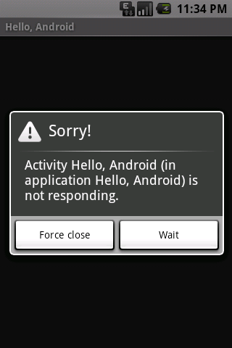

 |  |  |  |  |  |  |  | 图1，ANR对话框

 |  | 7.2.1 什么时候触发ANR？

 |  | 在Android程序中，程序的响应性是由Activity Manager和Window Manager来监听的，它会在以下两种情况下显示ANR对话框：

 |  | ·在5秒内没有响应用户的输入（屏幕触摸，按健事件等）。
 |  | ·在10秒内没有执行完BroadcastReceiver。

 |  | 7.2.2 如何避免ANR

 |  | · 耗时的工作，放到后台线程里去做，显示对话框提示用户，如果网络下载，文件操作。
 |  | · 对于游戏程序，计算的工作放到子线程中。

 |  | 7.2.4 查看ANR的Log记录

 |  | 当程序出现ANR后，系统会把出现ANR的原因记录下来，我们可以查看该文件并分析，从而可以帮助我们找到出现ANR的原因，这对我们提高程序性能很有帮助。

 |  | Log文件请参考下图所示

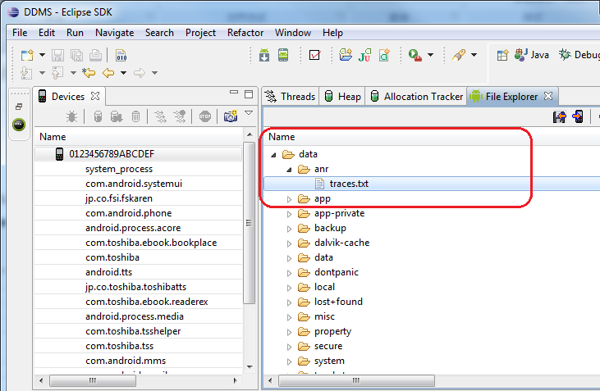

 |  |  |  |  |  |  | 图2，ANR记录的文件

 |  | ANR的Log文件记录在data/anr/traces.txt文件中，我们可以导出来，它里面的格式一般是

 |  |  | DALVIK THREADS:
 |  |  | (mutexes: tll=0 tsl=0 tscl=0 ghl=0 hwl=1 hwll=0)
 |  |  | main prio=5 tid=1 NATIVE
 |  |  | | group="main" sCount=1 dsCount=0 obj=0x2aaca178 self=0xce38
 |  |  | | sysTid=7096 nice=0 sched=0/0 cgrp=[fopen-error:2] handle=1876218944
 |  |  | at com.android.server.SystemServer.init1(Native Method)
 |  |  | at com.android.server.SystemServer.main(SystemServer.java:637)
 |  |  | at java.lang.reflect.Method.invokeNative(Native Method)
 |  |  | at java.lang.reflect.Method.invoke(Method.java:507)
 |  |  | at com.android.internal.os.ZygoteInit$MethodAndArgsCaller.run(ZygoteInit.java:839)
 |  |  | at com.android.internal.os.ZygoteInit.main(ZygoteInit.java:597)
 |  |  | at dalvik.system.NativeStart.main(Native Method)

 |  | 7.2.3 滑动时停止加载数据

 |  | 当ListView或GridView显示一些图片时，我们正确的做法是：

 |  | ·当开始滑动时，停止滑动时后台线程加载数据。
 |  | ·当停止滑动时，开始加载当前一屏的数据，不要全部加载。
 |  | ·不显示的数据，及时回收内存，防止OOM异常。

 | 7.3 为准确而设计

 |  | 7.3.1 不要丢掉数据

 |  |  | 始终要记住，Android是一个移动平台的操作系统，别的Activity很有可能弹出来（如电话打入时），显示在最上面，此时，应用程序的onSaveInstanceState()和onPause()方法会被调用，应用程序有可能被应用程序杀死。在这种情况下，数据的存储很重要。

 |  |  | Do：
 |  |  | ·在Activity#onPause()方法里存储永久的数据。
 |  |  | ·不要阻塞Activity#onPause()方法。

 |  | 7.3.2 不要暴露原始数据

 |  |  | 不要把应用程序的私有数据暴露给别的程序，因为这样会导致安全问题。

 |  |  | Do：
 |  |  | ·Android通常是通过提供ContentProvider来访问程序的数据。如果Contact程序等。
 |  |  | ·通过shared uid与其他APK共享数据。

 |  | 7.3.3 不要打断用户

 |  |  | 当用户正在运行一个程序时（如打电话），我们后台的程序是不能打断用户的操作。如果我们在后台运行了BroadcastReceiver或Service的话，在这里面不要调用startActivity来显示一个界面。如果这样做的话，都会打断正在运行的程序。

 |  |  | Do：
 |  |  | ·通过NotificationManager显示通知。

 |  | 7.3.4 不要在一个Activity里面做过多的事情

 |  |  | Android程序应该是一个activity的集合，不要把所有的事情都放到的一个activity中去做，这样对于以后的维护相当困难。

 |  |  | Do：
 |  |  | ·当设计Android程序时，程序应该是activity的集合。

 |  | 7.3.5 耗时工作放到线程

 |  |  | 对于像网络，读写文件等操作很可能是很费时的，所有这些操作都应当放到后台线程，如果放在UI线程中，则有可能出现ANR错误。

 |  |  | Do：
 |  |  | ·用Thread或AsyncTask来启动后台任务。
 |  |  | ·提示用户，后台线程存在进行的任务。

 |  | 7.3.6 扩展系统主题

 |  |  | Do:
 |  |  | ·注意版本的兼容性。

 |  | 7.3.7 对应多屏幕分辨率与多DPI

 |  |  | 要考虑到你的程序运行在不同的设备上的这种情况，需要注意以下几点：
 |  |  | ·在XML布局中，尽量灵活
 |  |  | ·不要直接在XML或Java写字体大小，View大小等常量
 |  |  | ·设计不同DPIs的资源图片
 |  |  | ·不同大小的屏幕，设计不同的布局

 |  |  | Do：
 |  |  | ·View大小等常量提取到dimension.xml中，不同布局可以具体不同的dimension。

 |  | 7.3.8 假设网络很慢

 |  |  | 网络访问可能会受到设备环境，远程服务器等因素，会导致访问超时，所以网络访问需要特别设计。

 |  |  | Do：
 |  |  | ·设计超时机制
 |  |  | ·网络访问在后台线程完成
 |  |  | ·用户可以取消

 |  | 7.3.9 节约设备电池

 |  |  | 减少CPU运行时间，大量的CPU使用会很快把电池电量消耗殆尽，对于移动设备而言，电池续航时间尤其重要。

 |  |  | Do：
 |  |  | ·从设计架构上做到最优化
 |  |  | ·不要在后台线程中不断请求远程服务器
 |  |  | ·减少不必要的绘制

 |  | 7.3.10 不要假设有触摸屏和键盘

 |  |  | 对于有些设备，不具有触摸屏与键盘。

 |  |  | Do：
 |  |  | ·分析新产品面对的用户及设备

 | 7.4 内存泄漏

 |  | 这里所说的内存泄漏是指那些无法被GC回收的对象，这些对象通常是被其他对象强引用。

 |  | 一般的Android程序是8MB的堆内存，有些是16MB，所以如果对象不能被回收，最后就会达到内存上限，最后就有可能出现OOM异常，或者是GC强制回收内存，导致程序运行很慢。GC回收内存很占时间。

 |  | Android中context可以作很多操作，但是最主要的功能是加载和访问资源。在android中有两种context，一种是 application context，一种是activity context，通常我们在各种类和方法间传递的是activity context。

 |  | 比如一个activity的onCreate：

 |  |  | protected void onCreate(Bundle state)
 |  |  | {
 |  |  |  | super.onCreate(state);
 |  |  |  | TextView label = new TextView(this); //传递context给view control
 |  |  |  | label.setText("Leaks are bad");
 |  |  |  | setContentView(label);
 |  |  | }

 |  | 把activity context传递给view，意味着view拥有一个指向activity的引用，进而引用activity占有的资源：view hierachy, resource等。

 |  | 这样如果context发生内存泄露的话，就会泄露很多内存。

 |  | Leaking an entire activity是很容易的一件事。
 |  | 当屏幕旋转的时候，系统会销毁当前的activity，保存状态信息，再创建一个新的。
 |  | 比如我们写了一个应用程序，它需要加载一个很大的图片，我们不希望每次旋转屏 幕的时候都销毁这个图片，重新加载。实现这个要求的简单想法就是定义一个静态的Drawable，这样Activity 类创建销毁它始终保存在内存中。

 |  | 下面代码示例了内存泄漏：

 |  |  | public class myactivity extends Activity {
 |  |  |  | private static Drawable sBackground;
 |  |  |  | protected void onCreate(Bundle state) {
 |  |  |  |  | super.onCreate(state);

 |  |  |  |  | TextView label = new TextView(this);
 |  |  |  |  | label.setText("Leaks are bad");

 |  |  |  |  | if (sBackground == null) {
 |  |  |  |  |  | sBackground = getDrawable(R.drawable.large_bitmap);
 |  |  |  |  | }
 |  |  | }

 |  | 这段程序看起来很简单，但是却问题很大。当屏幕旋转的时候会有泄漏，特别是频繁的旋转屏幕（即GC没法销毁activity）。

 |  | 我们刚才说过，屏幕旋转的时候系统会销毁当前的activity。但是当drawable和view关联后，drawable保存了view的 reference，即sBackground保存了label的引用，而label保存了activity的引用。既然drawable不能销毁，它所 引用和间接引用的都不能销毁，这样系统就没有办法销毁当前的activity，于是造成了内存泄露。GC对这种类型的内存泄露是无能为力的。

 |  | 避免这种内存泄露的方法是: 避免activity中的任何对象的生命周期长过activity，避免由于对象对 activity的引用导致activity不能正常被销毁。我们可以使用application context。application context伴随application的一生，与activity的生命周期无关。application context可以通过Context#getApplicationContext()或者Activity#getApplication()方法获取。

 | 7.5 避免内存泄漏，请记住以下几点：

 |  | 1）不要让生命周期长的对象引用activity context。即保证引用activity的对象的生命周期与activity一样。长生命周期不要引用比自己生命周期短的对象。

 |  | 2）对于生命长的对象，请有application context。

 |  | 3）避免非静态的内部类，尽量使用静态类，避免生命周期问题，注意内部类对外部对象引用导致的生命周期变化。

 |  | 4）资源没有显示释放
 |  |  | ·没有反注册对象
 |  |  | 注册了Broadcast Receiver，但是没有反注册。
 |  |  | 注册了listener，但是没有反注册，导致被注册对象被listener引用，不能被回收。

 |  |  | ·集合中的对象，没有清理造成内存泄漏。
 |  |  | 通常我们把一些有用的对象添加到集合中，但是不用时，没有从集合中删除，导致这些对象被集合对象引用，无法回收。如果这个集合是static的话，情况更加严重。

 |  | 5）资源对象没有关闭
 |  |  | ·使用的数据库cursor没有调用close()方法来关闭。
 |  |  | ·操作文件的流，没有关闭。
 |  |  | 尽管GC可能回收这些未关闭的对象，但效率低下，所有我们在不使用后，主动关闭。

 |  | 6）一些不良代码造成的内存压力
 |  |  | ·Bitmap没有调用recycle()方法。我们可以主动调用recycle()方法来内存。
 |  |  | ·构造Adapter时，没有使用convertView。

 |  | 不良代码：

 |  |  | public View getView(int position, View convertView, ViewGroup parent)
 |  |  | {
 |  |  |  | View view = new Xxx(...);
 |  |  |  | return view;
 |  |  | }

 |  | 良好代码：

 |  |  | public View getView(int position, View convertView, ViewGroup parent)
 |  |  | {
 |  |  |  | View view = null;
 |  |  |  | if (convertView != null)
 |  |  |  | {
 |  |  |  |  | view = convertView;
 |  |  |  |  | populate(view, getItem(position));
 |  |  |  | }
 |  |  |  | else
 |  |  |  | {
 |  |  |  |  | view = new Xxx(...);
 |  |  |  | }
 |  |  |  | return view;
 |  |  | }

Android 数据存储
8. Android 数据存储

 | 在Android系统中，一般有四种数据存储方式，不同的存储方式有着不同的应用。

 | ·Shared Preferences
 |  | 以键值对的形式存储数据，快速，轻量级存储。

 | ·File
 |  | 移动设备，可移动存储媒介，APK文件系统。

 | ·SQLite Databases
 |  | 存储结构化的数据。

 | ·Network
 |  | 存储数据到远程服务器。

 | 8.1 Shared Preferences

 |  | Android Framework提供了SharedPreferences类来存储原始数据，可以是booleans, float, int, string等。

 |  | 注意：这里只能是存储原始数据，不能存储自定义的类对象。

 |  | 8.1.1 如何得到SharedPreferences对象？

 |  | ·Context#getSharedPreferences() - 可以指定文件名称
 |  | ·Context#getPreferences() - 不需要指定文件名称，只有你的Activity可以使用。

 |  | 8.1.2 如何写数据？

 |  | ·调用edit()方法得到SharedPreferences.Editor的实例。
 |  | ·调用putXXX()方法来设置数据。
 |  | ·调用commit()方法，提交数据，最终会写入文件。

 |  |  | // Restore preferences
 |  |  | SharedPreferences settings = getSharedPreferences(PREFS_NAME, 0);
 |  |  | boolean silent = settings.getBoolean("silentMode", false);
 |  |  | setSilent(silent);

 |  |  | // Wirte preferences
 |  |  | SharedPreferences settings = getSharedPreferences(PREFS_NAME, 0);
 |  |  | SharedPreferences.Editor editor = settings.edit();
 |  |  | editor.putBoolean("silentMode", mSilentMode);
 |  |  | // Commit the edits!
 |  |  | editor.commit();

 |  | 在项目中，我们通常会把Shared Preference操作封装，一般是如下形式：

 |  |  | public class SettingPreferenceUtil {

 |  |  |  | private static final String PREF_NAME = "settings_prefs";
 |  |  |  | private Editor mEditor = null;

 |  |  |  | public beginSet()
 |  |  |  | {
 |  |  |  |  | mEditor = context.getSharedPreferences(PREF_NAME,
 |  |  |  |  |  |  |  | 0).edit();
 |  |  |  | }

 |  |  |  | publci boolean endSet()
 |  |  |  | {
 |  |  |  |  | return mEditor.commit();
 |  |  |  | }

 |  |  |  | public void putString(String key, String val) {

 |  |  |  | }

 |  |  |  | public String getString(String key, String defVal) {

 |  |  |  |  | return null;
 |  |  |  | }
 |  |  | }

 |  | 上面代码中的SettingPreferenceUtil类，提供了#beginSet()和#endSet()方法，所有的写操作都应当放到#beginSet()和#endSet()之间。

 |  | 用法如下：

 |  |  | SettingPreferenceUtil spu = new SettingPreferenceUtil();
 |  |  | spu.beginSet();

 |  |  | spu.putString("key", "test string");
 |  |  | // …

 |  |  | spu.endSet();

 | 8.2 Files

 |  | 8.2.1 使用内部存储

 |  | 默认情况下，这些数据是存储在应用程序的内部存储，它对于外部应用程序是不可见的，当应用程序删除时，这些数据也会删除，路径是：/data/data/<package_name>/files/。

 |  | ·Context#openFileOutput()，得到一个FileOutputStream对象。
 |  | ·调用wirte()方法。
 |  | ·调用close()方法关闭流。

 |  |  | String FILENAME = "hello_file";
 |  |  | String string = "hello world!";

 |  |  | FileOutputStream fos =
 |  |  | this.openFileOutput(FILENAME, Context.MODE_PRIVATE);
 |  |  | fos.write(string.getBytes());
 |  |  | fos.close();

 |  | 8.2.2 使用外部存储

 |  | 这里所说的外部存储，并不是指SD Card(SD Card其实也算是一种可移除的外部存储)，而是指Android系统的存储空间，它跟内部存储相对应。内部存储是指应用程序是存储空间，而外部存储与内部存储相对应。

 |  | 注意：外部存储的文件很有可能被删除，所有的应用程序都可以读写这些文件。

 |  | ·检查媒体是否可用

 |  |  | boolean mExternalStorageAvailable = false;
 |  |  | boolean mExternalStorageWriteable = false;
 |  |  | String state = Environment.getExternalStorageState();

 |  |  | if (Environment.MEDIA_MOUNTED.equals(state)) {
 |  |  | // We can read and write the media
 |  |  | mExternalStorageAvailable = mExternalStorageWriteable = true;
 |  |  | } else if (Environment.MEDIA_MOUNTED_READ_ONLY.equals(state)) {
 |  |  | // We can only read the media
 |  |  | mExternalStorageAvailable = true;
 |  |  | mExternalStorageWriteable = false;
 |  |  | } else {
 |  |  | // Something else is wrong. It may be one of many
 |  |  | // other states, but all we need
 |  |  | // to know is we can neither read nor write
 |  |  | mExternalStorageAvailable = mExternalStorageWriteable = false;
 |  |  | }

 |  | ·访问外部存储的文件

 |  | Environment类提供了一系列方法来取得外部存储的路径，如Environment#getExternalStorageDirectory()方法返回一个File对象。

 |  | ·保存可共享的文件

 |  | 通常情况下，使用Environment#getExternalStoragePublicDirectory()方法，你可以指定相应的参数来标识取什么类型的文件夹路径，如DIRECTORY_MUSIC，DIRECTORY_PICTURES等。一般公有的文件夹有：
 |  |  | Music/
 |  |  | Podcasts/
 |  |  | Ringtones/
 |  |  | Alarms/
 |  |  | Notifications/
 |  |  | Pictures/
 |  |  | Movies/
 |  |  | Download/

 |  | 8.2.3 读写文件

 |  | 通常会用到的类：
 |  | ·File |  |  |  |  | 一个文件的抽象表示
 |  | ·FileInputStream |  |  |  |  | 表示输入流
 |  | ·FileOutputStream |  |  |  |  | 表示输出流

 |  | 下面代码示例了从输入流中读数据，并写到输出流里。

 |  |  | public boolean copyStream(InputStream inputStream,
 |  |  |  |  |  |  |  | OutputStream outputStream) {
 |  |  | try
 |  |  | {
 |  |  | byte[] buf = new byte[1024];
 |  |  | int len = 0;
 |  |  | while ((len = inputStream.read(buf)) > 0)
 |  |  | {
 |  |  | outputStream.write(buf, 0, len);
 |  |  | }
 |  |  | outputStream.flush();
 |  |  | inputStream.close();
 |  |  | inputStream = null;
 |  |  | outputStream.close();
 |  |  | outputStream = null;
 |  |  | // Notify GC to do the clear job.
 |  |  | System.gc();
 |  |  | return true;
 |  |  | }
 |  |  | catch (IOException e)
 |  |  | {
 |  |  | e.printStackTrace();
 |  |  | }

 |  |  | return false;
 |  |  | }

 |  | 用法如下：

 |  |  | // Do flush bit job for destination file.
 |  |  | String src = "/mnt/sdcard/a.dat;
 |  |  | String dest = "/mnt/sdcard/b.dat;

 |  |  | InputStream inStream = new FileInputStream(src);
 |  |  | OutputStream outStream = new FileOutputStream(dest);

 |  |  | // Read and write the stream
 |  |  | copyStream(inStream, outStream);

 | 8.3 使用数据库

 |  | Android中使用了开源的SQLite3作为其数据库，底层是用C/C++实现，上层用Java封装了，在framework层，我们通常用到的类有：

 |  |  | ·SQLiteDatabase
 |  |  | ·SQLiteOpenHelper
 |  |  | ·Cursor
 |  |  | ·…

 |  | 条款1：创建数据库表

 |  | 我们会继承Android提供的SQLiteOpenHelper类，如MySQLiteOpenHelper，在#onCreate()方法里面，我们一般都用来创建数据表。示例代码如下：

 |  |  | @Override
 |  |  | public void onCreate(SQLiteDatabase db)
 |  |  | {
 |  |  |  | try
 |  |  |  | {
 |  |  |  |  | PhotoDB.createTable(db);
 |  |  |  |  | AudioDB.createTable(db);
 |  |  |  |  | //...
 |  |  |  | }
 |  |  |  | catch (SQLException e)
 |  |  |  | {
 |  |  |  | }
 |  |  | }

 |  | 注意： 上面代码中的PhotoDB，AudioDB提供了createTable()静态方法来创建表，这里也可以不用静态方法。

 |  | 条款2：设计基类AbstractDB

 |  | 设计一个基类AbstractDB，每个数据库表所对应的类都应该继承它。

 |  |  | ·提供一些共通方法：
 |  |  |  | ·getWritableDatabase
 |  |  |  | ·getReadableDatabase
 |  |  |  | ·closeDB
 |  |  |  | ·closeCursor
 |  |  |  | ·abstract createTable
 |  |  |  | ·abstract upgradeTable
 |  |  |  | ·…

 |  |  | ·使用一个SQLiteDatabase实例，得到数据库实例都是调用基类的方法

 |  | 下面代码示例了如何使整个应用程序中使用同一个SQLiteDatabase实例。这种情况下，应该在程序的主Activity退出时，关闭数据库。

 |  |  | @Override
 |  |  | public synchronized SQLiteDatabase getWritableDatabase()
 |  |  | {
 |  |  | if (null == m_databaseInstance)
 |  |  | {
 |  |  | m_databaseInstance = super.getWritableDatabase();
 |  |  | }

 |  |  | return m_databaseInstance;
 |  |  | }

 |  | 注意：所有的创建数据库表的类，都应该继承这个类，重写onCreateTable()方法。

 |  | 条款3：实现数据库表类

 |  | 每一张数据库表，应当对应一个类，这个类的命名格式：表名+DB，如PhotoDB。这个类的设计，应当注意以下几点：

 |  |  | ·这个类继承于AbstractDB
 |  |  | ·这个类应当提供一个方法用于创建表，createTable(SQLiteDatabase db)
 |  |  | ·必须把表名，定义成常量字段，不能直接写在SQL语句中
 |  |  | ·操作表时，尽量不要去拼SQL语句，而应该用SQLiteDatabase提供的方法
 |  |  | ·将各个表分别封装到一个类中，从而可以达到模块化，而且方便管理与维护

 |  | 说明： 数据库表类的命名格式不是规定，只是一个建议，也可以是其他，如表名+Table。

 |  |  | ·操作数据时，一般按如下格式来写:

 |  |  | SQLiteDatabase db = getWritableDatabase();
 |  |  | Cursor cursor = null;
 |  |  | try
 |  |  | {
 |  |  |  | // Do something.
 |  |  | }
 |  |  | catch (SQLException e)
 |  |  | {
 |  |  |  | e.printStackTrace();
 |  |  | }
 |  |  | finally
 |  |  | {
 |  |  |  | closeCursor(cur);
 |  |  |  | closeDB(db);
 |  |  | }

 |  | 注意：所有的释放资源的操作，一定要放在finally里面，这样总是能保证资源会被释放。

 |  |  | ·关于事务处理，请参考下面的代码：

 |  |  | SQLiteDatabase db = getWritableDatabase();
 |  |  | try
 |  |  | {
 |  |  |  | db.beginTransaction();

 |  |  |  | // Do something.

 |  |  |  | db.setTransactionSuccessful();
 |  |  | }
 |  |  | catch (SQLException e)
 |  |  | {
 |  |  |  | e.printStackTrace();
 |  |  | }
 |  |  | finally
 |  |  | {
 |  |  |  | db.endTransaction();
 |  |  |  | closeDB(db);
 |  |  | }

 |  | 注意：结束事务一定要放到finally里面，这样才能保证begin/end配对。

 |  | 条款4：访问SQLiteDatabase的方法，加上try-catch-finally语句块

 |  |  | ·通过try-catch-finally总是能确保数据库，cursor能正常关闭
 |  |  | ·捕捉数据库异常

 |  | 条款5：使用自增主键

 |  | 根据Google官方文档，他们强烈推荐使用自增的字段来作为表的主键，这样始终能保证主键的唯一性。

 |  | 条款6：重写onCreate、onUpgrade方法

 |  | 在SQLiteOpenHelper的派生类，我们必须重写onCreate(), onUpgrade()方法。

 |  |  | ·onCreate()

 |  |  | 在这个方法里面，我们通常就是创建数据库表。

 |  |  | ·onUpgrade()

 |  |  | 这个方法在当数据库需要更新的时候，会被调用。我们在这个方法里面，主要是更新数据库，如删除表，更改表，删除数据等。如果执行了删除表操作，通常会手动调用onCreate()来创建表。
 |  |  | 这个方法是否调用，主要是根据数据库的版本号，它是一个整数，在创建SQLiteOpenHeler派生类的实例时，需要传入数据库文件路径，版本号，如果这个版本号发生改变，那么onUpgrade()就会被调用。

 |  |  | 上面代码显示了创建一个MyDBHelper类的实例。

 |  |  |  | MyDBHelper mDBHelper = new MyDBHelper(
 |  |  |  | context,
 |  |  |  | DATABASE_NAME,
 |  |  |  | null,
 |  |  |  | DATABASE_VERSION);

 |  |  | 下面代码说明了在onUpgrade()方法里的实现代码，在删除表之后，再次调用#onCreate()方法来创建表。

 |  |  |  | if (upgradeVersion != currentVersion) {

 |  |  |  | // Delete the Tables.
 |  |  |  | db.execSQL("DROP TABLE IF EXISTS system");
 |  |  |  | db.execSQL("DROP INDEX IF EXISTS systemIndex1");
 |  |  |  | db.execSQL("DROP TABLE IF EXISTS secure");
 |  |  |  | db.execSQL("DROP TABLE IF EXISTS gservices");
 |  |  |  | db.execSQL("DROP INDEX IF EXISTS gservicesIndex1");
 |  |  |  | db.execSQL("DROP TABLE IF EXISTS bluetooth_devices");
 |  |  |  | db.execSQL("DROP TABLE IF EXISTS bookmarks");

 |  |  |  | onCreate(db);
 |  |  |  | }

 |  | 条款7：数据库升级策略

 |  | 在应用程序开发的过程中，数据库的升级是一个很重要的组成部分（如果用到了数据库），因为程序可能会有V1.0，V2.0，当用户安装新版本的程序后，必须要保证用户数据不能丢失，对于数据库设计，如果发生变更（如多添加一张表，表的字段增加或减少等），那么我们必须想好数据库的更新策略。

 |  |  | ·定义数据库版本

 |  |  | 数据库的版本是一个整型值，在创建SQLiteOpenHelper时，会传入该数据库的版本，如果传入的数据库版本号比数据库文件中存储的版本号大的话，那么SQLiteOpenHelper#onUpgrade()方法就会被调用，我们的升级应该在该方法中完成。

 |  |  | ·如何写升级逻辑

 |  |  | 假如我们开发的程序已经发布了两个版本：V1.0，V1.2，我们正在开发V1.3。每一版的数据库版本号分别是18，19，20。

 |  |  | 对于这种情况，我们应该如何实现升级？

 |  |  | 用户的选择有：
 |  |  | 1） | V1.0 -> V1.3 DB 18 -> 20
 |  |  | 2） | V1.1 -> V1.3 DB 19 -> 20

 |  |  | 记住：数据库的每一个版本所代表的数据库必须是定义好的，比如说V18的数据库，它可能只有两张表TableA和TableB，如果V19要添加一张表TableC，如果V20要修改TableC，那么每一个版本所对应的数据库结构如下： V18 ---> TableA, TableB V19 ---> TableA, TableB, TableC V20 ---> TableA, TableB, TableC （变更）

 |  |  | 那我们在onUpgrade()方法里面怎么实现？

 |  |  |  | // Pattern for upgrade blocks:
 |  |  |  | //
 |  |  |  | // if (upgradeVersion == [the DATABASE_VERSION you set] - 1){
 |  |  |  | // .. your upgrade logic..
 |  |  |  | // upgradeVersion = [the DATABASE_VERSION you set]
 |  |  |  | // }

 |  |  |  | public void onUpgrade(SQLiteDatabase db, int oldVersion, int newVersion)
 |  |  |  | {
 |  |  |  |  | int upgradeVersion = oldVersion;

 |  |  |  |  | if (18 == upgradeVersion) {
 |  |  |  |  |  | // Create table C
 |  |  |  |  |  | String sql = "CREATE TABLE …";
 |  |  |  |  |  | db.execSQL(sql);
 |  |  |  |  |  | upgradeVersion = 19;
 |  |  |  |  | }

 |  |  |  |  | if (20 == upgradeVersion) {
 |  |  |  |  |  | // Modify table C
 |  |  |  |  |  | upgradeVersion = 20;
 |  |  |  |  | }

 |  |  |  |  | if (upgradeVersion != newVersion) {
 |  |  |  |  |  | // Drop tables
 |  |  |  |  |  | db.execSQL("DROP TABLE IF EXISTS " + tableName);
 |  |  |  |  |  | // Create tables
 |  |  |  |  |  | onCreate(db);
 |  |  |  |  | }
 |  |  |  | }

 |  |  | 从上面的代码可以看到，我们在onUpgrade()方法中，处理了数据库版本从18 -> 20的升级过程，这样做的话，不论用户从18 -> 20，还是从19 -> 20，最终程序的数据库都能升级到V20所对应的数据库结构。

 |  |  | ·如何保证数据不丢失

 |  |  | 这是很重要的一部分，假设要更新TableC表，我们建议的做法是：
 |  |  | 1） | 将TableC重命名为TableC_temp
 |  |  |  | SQL语句可以这样写：
 |  |  |  | ALERT TABLE TableC RENAME TO TableC_temp;
 |  |  | 2） | 创建新的TableC表
 |  |  | 3） | 将数据从TableC_temp中插入到TableC表中
 |  |  |  | SQL语句可以这样写：
 |  |  |  | INSERT INTO TableC (Col1, Col2, Col3) SELECT (Col1, Col2, Col3) FROM TableC_temp;

 |  |  | 经过这三步，TableC就完成了更新，同时，也保留了原来表中的数据。

 |  | 注意： 在onUpgrade()方法中，删除表时，注意使用事务处理，使得修改能立即反应到数据库文件中。

 |  | 条款8：SQL语句

 |  | 由于Android是使用开源的SQLite3作为其数据库，所以，我们在开发数据库模块时，一定要注意SQLite3支持哪些关键字，函数等，不是所有的关键字，SQLite都是支持的。

 |  | 下面列出了一些参考链接：

 |  |  | ·SQLite3官方文档
 |  |  |  | http://sqlite.org/
 |  |  |  | 该网站提供了SQLite3的官方说明，很详细，比如说关于INSERT语句的用法如下：
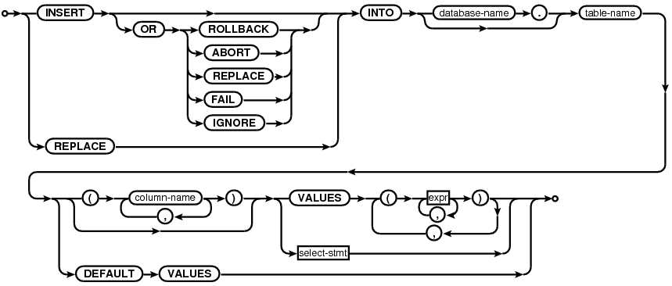

 |  |  | ·W3CSchool网站
 |  |  |  | http://www.w3school.com.cn/sql/index.asp/

 |  | 注意： SQL语句写得好坏能直接影响到数据库的操作。我曾经就遇到过SQL语句影响查询性能，更新3000条记录，用时30移左右，但在对WHERE条件的字段加上索引后，性能提升到3~4秒。

 | 8.4 Network

 |  | 关于网络，请参考：
 |  | http://developer.android.com/training/basics/network-ops/index.html

 |  | 使用网络，使用以下的包：
 |  | ·java.net.*
 |  | ·android.net.*

 |  | 使用网络，需要添加以下的权限：

 |  |  | <uses-permission android:name="android.permission.INTERNET" />
 |  |  | <uses-permission android:name=
 |  |  |  |  |  | "android.permission.ACCESS_NETWORK_STATE" />

Android 进程与线程
11. Android 进程与线程

 | 11.1 进程

 |  | 当应用程序启动时，Android系统就会为这个应用程序创建一个新的Linux进程，在这个进程里面，有一个主线程。

 |  | 进程的类型有以下几种，它们的重要性由高到低，重要性越高，越不容易被系统强制杀掉。

 |  | ·前台进程

 |  |  | 一个进程在满足以下几种情况下会被视为前台进程：

 |  |  | ·它拥有一个正在与用户交互的Activity(Activity#onResume()方法已经被调用)。
 |  |  | ·它拥有一个Service，这个Service绑定到一个正在与用户交互的Activity。
 |  |  | ·它拥有一个运行在前台的Service，也就是说，调用了#startForeground()方法。
 |  |  | ·它拥有一个Service，并且正在执行Service的生命周期回调方法，如onCreate()。
 |  |  | ·它拥有一个正在执行onReceive()方法的BroadcastReceiver。

 |  |  | 一般情况下，在特定时间下，很少存在有前台进程。如果程序内存低的话，它是最后被杀死的。

 |  | ·可视进程

 |  |  | 可视进程是指不存在前台的组件，但是它对于用来仍然可见。满足以下情况会被视为可视进程。

 |  |  | ·它拥有一个非前台，但仍然可见的Activity。比如说，如果一个前台进程弹出一个对话框，这种情况下，之前的activity在这个对话后面，但仍然可见。

 |  |  | ·它拥有一个Service，它绑定到了一个前台或可见的activity上。

 |  | ·服务进程

 |  |  | 通过调用startService()方法启动Service的进程，就是一个服务进程。虽然服务进程不会直接与用户交互，但是它所做的事情一般情况下都是用户所关心的，所以，系统会尽可能地保持该进程的优先级，除非没有足够的内存来运行这个服务进程了。

 |  | ·后台进程

 |  |  | 当进程的Activity已经不可见了(onStop()方法已经被调用)，这种进程不会直接影响到用户交互，系统可能在任务时刻杀死后台进程，为前台，可视，服务进程回收内存。因此，我们应当正确实现Activity的生命周期方法，以确认Activity的当前状态，数据能正确存储，这样当activity再次显示时，能还原来原来的状态。

 |  | ·空进程

 |  |  | 这种进程不会有任何激活的组件。这种进程存在的唯一原因就是作为缓存，为了改善下次启动要使用的组件的时间。系统经常会杀死空进程。

 | 11.2 使用进程间通信(IPC)

 |  | ·Intent

 |  |  | Intent是Android里面最基本的概念，它是模块/程序之间通信的基础。

 |  | ·Binder和AIDL接口

 |  |  | 通过AIDL接口，也可以与第三方程序通信，常用于Service与其他App通信。
 |  |  | 通过Messenger(Ibinder)，也可以向第三方程序发送消息。

 |  | ·Broadcast Receiver

 |  |  | 广播是很常见的进程间通信的一种方式，调用sendBroadcast(Intent)方法。

 |  | ·Service

 |  |  | 我们可以使用第三个的Service来执行某项任务，同样，我们写的Service也可以让第三方程序调用起来，通过Context.startService或Context.bindService方法。

 |  | ·Activity

 |  |  | 我们可以启动第三方程序的Activity，比如可以启动Browser来打开一个URL。

 | 11.3 Android应用程序的入口在哪？

 |  | 在Android系统框架中，android.app.Application类并不是代表应用程序进程，它实际上代表了应用程序的上下文环境，而ActivityThread类才是真正的代表应用程序进程。

 |  |  | NaiveStart.main()
 |  |  |  | ZygoteInit.main
 |  |  |  | ZygoteInit$MethodAndArgsCall.run
 |  |  |  | Method.Invoke
 |  |  |  | method.invokeNative
 |  |  |  | ActivityThread.main()
 |  |  |  | Looper.loop()
 |  |  |  | ....

 |  | 从上面调用栈可以看出，每个应用程序都以ActivityThread.main()方法为入口进入到消息循环处理。对于一个进程来讲，我们需要这个闭合的处理框架。

 |  | 下面是ActivityThread.main()方法的实现代码：

 |  |  | public static final void main(String[] args) {
 |  |  | SamplingProfilerIntegration.start();

 |  |  | Process.setArgV0("<pre-initialized>");

 |  |  | Looper.prepareMainLooper();
 |  |  | if (sMainThreadHandler == null) {
 |  |  | sMainThreadHandler = new Handler();
 |  |  | }

 |  |  | ActivityThread thread = new ActivityThread();
 |  |  | thread.attach(false);

 |  |  | if (false) {
 |  |  | Looper.myLooper().setMessageLogging(new
 |  |  | LogPrinter(Log.DEBUG, "ActivityThread"));
 |  |  | }

 |  |  | Looper.loop();

 |  |  | if (Process.supportsProcesses()) {
 |  |  | throw new RuntimeException("Main thread loop unexpectedly exited");
 |  |  | }

 |  |  | thread.detach();
 |  |  | String name = (thread.mInitialApplication != null)
 |  |  | ? thread.mInitialApplication.getPackageName()
 |  |  | : "<unknown>";
 |  |  | Slog.i(TAG, "Main thread of " + name + " is now exiting");
 |  |  | }

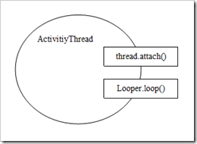

 |  |  |  |  |  | 图1，ActivityThread创建消息循环

 |  | ActivitiyThread是应用程序进程空间的重要概念，它建立了应用进程运行的框架，并提供了一个IActivityThread接口与Activity Manager Service（简写为ASM）通信。通过IActivityThread接口Activity Manager Service可以将Activity的状态变化传递到客户端的Activity对象。

 |  | Activity Manager Service与应用进程的绑定分为两步：

 |  | ·AMS建立应用进程，包含ID，名字，线程等。
 |  | ·应用进程绑定到AMS并与AMS建立通讯通道（通过IActivityThread）。

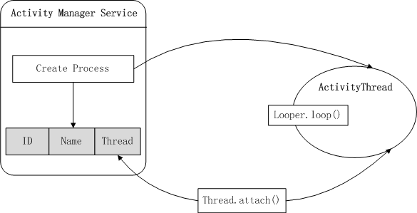

 |  |  |  |  |  | 图2，ActivityThread运行框架

 |  | 从ActivityThread源码中可以看出，在应用程序进程中的Activity都被放置在mActivities 数组中。这些ActivityRecord记录了应用程序进程中所有Activity子类的实例。每个Activity子类实例代表应用程序端与用户交互 的Activity。为了方便管理这些Activity，Activity Manager Service内核中也保留了一些对应的Activity，被称为HistoryRecord，它是activity栈的核心组成部分。

 |  |  | final HashMap<IBinder, ActivityClientRecord> mActivities
 |  |  | = new HashMap<IBinder, ActivityClientRecord>();

 |  | 在Android系统框架中Activity实际上有两个实体。一个在应用进程中与负责与用户交互的Activity，另外一个是在Activity Manager Service中具有管理功能的History Record。应用进程中的Activity 都记录在ActivityThread实例中的mActivity 数组中，而Activity Manager Service中的HistroytRecord实例放置在mHistroy 栈中。mHistory 栈是Android 管理Activity 的场所，处于栈顶的Activity就是用户看到的当前处于活动状态的Activity。

 |  | Activity的内核实体是依附在ProcessRecord的成员变量中，通过ProcessRecord可以访问到所有属于该Process 的Activity。通过IActivtityThread接口，可以访问到它对应的Activity的方法。在Launch Activity时，Activity Manager Service将对应的HistoryRecord作为token传递到客服端与客服端的Activity建立联系。当Activity Manager Service中的Activity状态变化时，Activity Manager Service找到客服端的Activity，从而将消息或者动作传递应用程序中对应的Activity 。

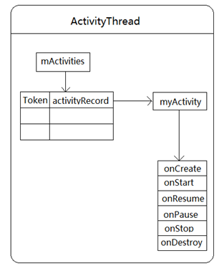

 |  |  |  |  | 图3，ActivityThread管理acitivity的内部结构图

 |  | 总结：

 |  | ·在客户端和服务端分别有一个管理activity的地方，服务端是在mHistory中，处于mHistory栈顶的就是当前处于running状态的activity，客户端是在mActivities中。

 |  | ·在startActivity时，首先会在ActivityManagerService中建立HistoryRecord，并加入到mHistory中，然后通过scheduleLaunchActivity在客户端创建ActivityRecord记录并加入到mActivities中。最终在ActivityThread发起请求，进入消息循环，完成activity的启动和窗口的管理等。

 | 11.4 线程

 |  | 当应用程序启动时，系统就会创建一个主线程，也叫UI线程，这个线程非常重要，因为它负责分发事件到恰当的UI，包括绘制，Touch事件等。用户与UI的交互，也是在这个线程中完成。

 |  | Android系统不会为每个组件实例分配一个单独的线程，所有的组件都是运行在主线程中，系统对于每个组件的调用，都是在这个线程中完成，因此，响应系统回调的方法(如onKeyDown()方法)总是运行在UI线程中。

 |  | 注意： ·不要阻塞UI线程（可能会出现ANR）。 ·不要在工作线程中操作UI的元素（如调用View#invalidate()方法）。

 |  | 11.4.1 工作线程

 |  | 当我们要做一些比较耗时的操作时（如读取文件，网络下载等），通常的做法是在后台线程中去做，这样UI线程不会被阻塞。

 |  | ·创建工作线程

 |  |  | public void onClick(View v) {
 |  |  | new Thread(new Runnable() {
 |  |  | public void run() {
 |  |  | Bitmap b = loadImageFromNetwork("http://example.com/image.png");
 |  |  | mImageView.setImageBitmap(b); // Is it valid?
 |  |  | }
 |  |  | }).start();
 |  |  | }

 |  | 上面代码示例了创建一个工作线程，在线程执行体（Runnable）中，从网络上下载一张图片，然后将这个Bitmap设置到ImageView中。

 |  | 上面的代码中，mImageView.setImageBitmap(b); 它违反了[不要在工作线程中更新UI的View]这一原则——它在工作线程中去修改ImageView，这可能出现未知情况。

 |  | 它可能会抛出异常：
 |  | CalledFromWrongThreadException：Only the original thread that created a view hierarchy can touch its views.

 |  | 正确的做法如下：

 |  |  | public void onClick(View v) {
 |  |  | new Thread(new Runnable() {
 |  |  | public void run() {
 |  |  | final Bitmap bitmap =
 |  |  |  |  |  | loadImageFromNetwork("http://example.com/image.png");
 |  |  | mImageView.post(new Runnable() {
 |  |  | public void run() {
 |  |  | mImageView.setImageBitmap(bitmap);
 |  |  | }
 |  |  | });
 |  |  | }
 |  |  | }).start();
 |  |  | }

 |  | 这里调用了View.post(Runnable)方法修正上述问题。当然还可以用Handler的方式。

 |  | ·与UI线程交互

 |  |  | ·View.post(Runnable)

 |  |  | 将Runnable添加了消息队列中，操作具体的View时可以用这种方式。

 |  |  | ·Handler

 |  |  | 发送消息到消息队列，这种方式很常用，它不依赖于某一个View。这个Handler必须是关联到UI线程的消息循环。

 |  |  | 调用Handler.post(Runnable)方法，该方法不用定义消息，这个Runnable运行在与Handler相关联的线程上，也就是说，如果Handler关联到主线程，那么Runnable运行在主线程，如果Handler关联到工作线程，那么Runnable运行在工作线程。

 |  | 11.4.3 为什么在工作线程中不能更新UI？

 |  | 如果在工作线程中去更新UI，会抛出CalledFromWrongThreadException这个异常，它是由下面代码抛出的。

 |  |  | void checkThread() {
 |  |  | if (mThread != Thread.currentThread()) {
 |  |  | throw new CalledFromWrongThreadException(
 |  |  | "Only the original thread that created a view hierarchy can touch its views.");
 |  |  | }
 |  |  | }

 |  | checkThread()是ViewRoot类的方法，ViewRoot.java的路径是

 |  |  | framework/base/core/java/android/view/ViewRoot.java

 |  | ViewRoot它实现了ViewParent，是View层次结构的根，请看ViewRoot的构造方法的实现：

 |  |  | public ViewRoot(Context context) {
 |  |  | super();

 |  |  | if (MEASURE_LATENCY && lt == null) {
 |  |  | lt = new LatencyTimer(100, 1000);
 |  |  | }

 |  |  | // For debug only
 |  |  | //++sInstanceCount;

 |  |  | // Initialize the statics when this class is first instantiated. This is
 |  |  | // done here instead of in the static block because Zygote does not
 |  |  | // allow the spawning of threads.
 |  |  | getWindowSession(context.getMainLooper());

 |  |  | mThread = Thread.currentThread();
 |  |  | mLocation = new WindowLeaked(null);
 |  |  | mLocation.fillInStackTrace();
 |  |  | mWidth = -1;
 |  |  | mHeight = -1;
 |  |  | mDirty = new Rect();
 |  |  | mTempRect = new Rect();
 |  |  | mVisRect = new Rect();
 |  |  | mWinFrame = new Rect();
 |  |  | mWindow = new W(this, context);
 |  |  | mInputMethodCallback = new InputMethodCallback(this);
 |  |  | mViewVisibility = View.GONE;
 |  |  | mTransparentRegion = new Region();
 |  |  | mPreviousTransparentRegion = new Region();
 |  |  | mFirst = true; // true for the first time the view is added
 |  |  | mAdded = false;
 |  |  | mAttachInfo = new View.AttachInfo(sWindowSession, mWindow, this, this);
 |  |  | mViewConfiguration = ViewConfiguration.get(context);
 |  |  | mDensity = context.getResources().getDisplayMetrics().densityDpi;
 |  |  | }

 |  | 上面最关键的是mThread = Thread.currentThread();这行代码，它取得当前线程。

 |  | 再看一看chechThread()方法的实现，它判断mThread是否等于Thread.currentThread()，试想，View都是在UI线程里面创建的，也就是说mThread = UI Thread，如果你在工作线程里面去更新UI，那么checkThread()方法就是运行在工作线程中，Thread.currentThread()返回的是工作线程，因此，checkThread()中的判断条件不满足，就抛出异常了。

 |  | 最后，我们看看ViewRoot.checkThread()的调用顺序：

 |  |  | com.david.test.helloworld.MainActivity$TestThread2.run
 |  |  | -> android.widget.TextView.setText
 |  |  | -> android.widget.TextView.checkForRelayout
 |  |  | -> android.view.View.invalidate
 |  |  | -> android.view.ViewGroup.invalidateChild
 |  |  | -> android.view.ViewRoot.invalidateChildInParent
 |  |  | -> android.view.ViewRoot.invalidateChild
 |  |  | -> android.view.ViewRoot.checkThread

 |  | 总结：

 |  | ·checkThread()方法在更新UI之前会被调用。
 |  | ·实例化ViewRoot的线程与调用checkThread()方法的线程必须是相同，否则抛出异常。

 |  | 那么，工作线程能不能更新UI呢？

 |  | 答案是能，只要我们保证实例化ViewRoot()的线程与更新View的线程是同一个线程就可以了。

 |  |  | class TestThread1 extends Thread {
 |  |  | @Override
 |  |  | public void run() {
 |  |  | Looper.prepare();

 |  |  | TextView tx = new TextView(MainActivity.this);
 |  |  | tx.setText("test11111111111111111");

 |  |  | WindowManager wm = MainActivity.this.getWindowManager();
 |  |  | WindowManager.LayoutParams params =
 |  |  | new WindowManager.LayoutParams(
 |  |  | 250, 250, 200, 200,
 |  |  | WindowManager.LayoutParams.FIRST_SUB_WINDOW,
 |  |  | WindowManager.LayoutParams.TYPE_TOAST,PixelFormat.OPAQUE);

 |  |  | wm.addView(tx, params);

 |  |  | Looper.loop();
 |  |  | }
 |  |  | }

 |  | 在Activity.onCreate()方法中启动线程，在线程中创建的TextView最终会添加到屏幕上。

 |  | WindowManager.addView()方法中，会创建一个ViewRoot，因此，在ViewRoot里面保存的mThread其实就是工作线程的实例了。

 |  | 总结：

 |  | ·子线程是能够更新UI的，这里只是研究线程相关的东西。
 |  | ·我们应该遵守google的文档描述，更新UI始终都在UI线程中完成。

 |  | 11.4.4 消息循环

 |  | 这里有三个很重要的概念：

 |  | ·Looper

 |  | 默认的工作线程是没有与之关联的消息循环，可以通过Looper类来运行消息循环。进入消息循环后，该消息循环会一直处理消息，直到退出消息循环。

 |  | 调用Looper.prepare()方法来创建消息循环，调用Looper.loop()方法来开始消息循环。

 |  | 下面代码示例了如何实现一个带有消息循环的线程类，这个线程类关联了一个Handler。

 |  |  | class LooperThread extends Thread {
 |  |  | public Handler mHandler;

 |  |  | public void run() {
 |  |  | Looper.prepare();

 |  |  | mHandler = new Handler() {
 |  |  | public void handleMessage(Message msg) {
 |  |  | // process incoming messages here
 |  |  | }
 |  |  | };

 |  |  | Looper.loop();
 |  |  | }
 |  |  | }

 |  | ·Message

 |  | 发送到消息队列的消息类，它封装了消息值，参数，数据对象等。得到Message实例的最好方式是调用Message.obtain()方法或Handler.obtainMessage()方法，这些方法会把消息放到一个可循环利用的对象池中。

 |  | ·Handler

 |  | 一个Handler类允许你发送并处理消息和Runnable对象，这些消息和Runnable对象都是关联到线程的消息队列。 每一个Handler的实例会关联一个线程和这个线程的消息对列。也就是说，如果这个Handler里面关联的是主线程的消息队列，那么对这个Handler来发送消息，那么其实就是发送到主线程的消息队列中。

 |  | 下面图示了Looper，Message和Handler之间的关系

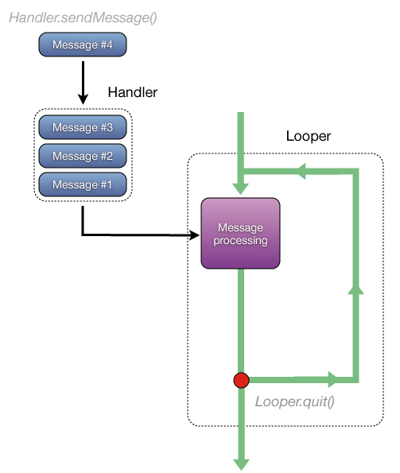

 |  |  |  |  |  | 图二，Looper，Handler和Message的关系

 |  | ·通过Handler.sendMessage()发送一条消息到消息队列中。
 |  | ·通过Handler.removeMessage()从消息队列中删除一条消息。
 |  | ·线程通过Looper接收消息，然后调用Handler.handleMessage()来处理消息。
 |  | ·调用Looper.quit()方法退出消息循环，从而结束线程。

 |  | 注意： ·发送消息：handler.obtainMessage(what).sendToTarget(); ·给Handler指定消息循环：Handler(Looper looper)

 |  | 11.4.5 线程的暂停与唤醒

 |  | 假如我们设计一个MyThread类，它继承了Thread。

 |  | 它提供的核心方法有：

 |  | ·pause()
 |  | ·restart()

 |  | 这两个方法的实现如下：

 |  |  | public void pause() {

 |  |  | try {
 |  |  | synchronized (this) {
 |  |  | wait();
 |  |  | }
 |  |  | }
 |  |  | catch (InterruptedException e) {
 |  |  | e.printStackTrace();
 |  |  | }
 |  |  | }

 |  |  | public synchronized void restart()
 |  |  | {
 |  |  | if (Thread.State.WAITING == getState())
 |  |  | {
 |  |  | // notify anybody waiting on "this"
 |  |  | notify();
 |  |  | }
 |  |  | }

 |  | 11.4.6 工作线程设计示例

 |  |  | 这里示例了如何创建一个工作线程，这个线程里面创建了一个消息循环。

 |  |  | ThreadWorker类，它内部封装了线程，该线程拥有消息循环，实现了Runnable接口，它提供的方法有：

 |  |  | ·ThreadWorker(String name)
 |  |  | ·Runnable.run()
 |  |  | ·getLooper()
 |  |  | ·quit()

 |  | ThreadWorker(String name) 在构造方法里面启动了一个线程，它会等待直到消息循环创建成功。

 |  |  | public ThreadWorker(String name) {

 |  |  | // Start a thread.
 |  |  | Thread t = new Thread(null, this, name);
 |  |  | t.setPriority(Thread.MIN_PRIORITY);
 |  |  | t.start();

 |  |  | synchronized (m_lockObj) {

 |  |  | // Wait for until the loop succeeds to prepare.
 |  |  | while (null == m_looper) {

 |  |  | try {
 |  |  | m_lockObj.wait();
 |  |  | }
 |  |  | catch (InterruptedException ex) {
 |  |  | ex.printStackTrace();
 |  |  | }
 |  |  | }
 |  |  | }
 |  |  | }

 |  | 在构造方法中，开始一个线程，并且一直等待，直到成功创建消息循环后才返回，也就是说，当构造方法返回时，其内部线程的消息循环已经创建好了。

 |  | Runnable.run() 在这个方法中，它创建消息循环，并开始消息循环。

 |  |  | @Override
 |  |  | public void run() {

 |  |  | synchronized (m_lockObj) {

 |  |  | // Initialize the looper of the current thread.
 |  |  | Looper.prepare();

 |  |  | // Get the looper.
 |  |  | m_looper = Looper.myLooper();
 |  |  | // Notification all waiting object.
 |  |  | m_lockObj.notifyAll();
 |  |  | }

 |  |  | // Begin the loop cycle.
 |  |  | Looper.loop();
 |  |  | }

 |  | getLooper() 它返回与这个线程关联的消息循环。

 |  |  | public Looper getLooper() {
 |  |  | return m_looper;
 |  |  | }

 |  | quit() 调用这个方法来退出消息循环。

 |  |  | public void quit() {
 |  |  | m_looper.quit();
 |  |  | }

 |  | ·如何使用ThreadWorker类

 |  |  | // Create a thread, after the ThreadWorker() method finish,
 |  |  | // its looper has been created.
 |  |  | ThreadWorker albumWorker = new ThreadWorker("Album_thread_worker");

 |  |  | // The handler is associated to the looper of ThreadWorker thread.
 |  |  | Handler albumHandler = new AlbumArtHandler(m_albumWorker.getLooper());

 |  | 当要通过工作线程做一些事情时，只需要向AlbumArtHandler发送消息报。

 |  |  | // First remove the message from looper
 |  |  | albumHandler.removeMessages(GET_ALBUM_ART_MESSAGE);

 |  |  | // Send the message to looper.
 |  |  | albumHandler.obtainMessage(GET_ALBUM_ART_MESSAGE,
 |  |  | (int)albumId, id).sendToTarget();

 |  | 注意： 这个AlbumArtHandler它是关联到工作线程，不要直接在Handler.handleMessage()方法里面访问UI元素。

 |  | ·什么时候使用ThreadWorker？

 |  | 假如对于一个音乐播放器，它界面上会显示歌曲的专辑插图，取插图的工作可能很耗时，我们可能会怎么做？

 |  | ·直接在UI线程中完成（可能会阻塞UI）
 |  | ·启动一个线程去取插图，完成后更新UI

 |  | 但是，如果用户快速地切换歌曲，那么程序可能会创建很多个线程，这可能会性能会变差，很多行为不可控制，此时应当怎么办？

 |  | 合理的做法是：

 |  | 只创建一个线程，当取完插图后，让这个线程挂起（由于Thread拥有looper，消息队列里面没有消息，该线程会自动挂起），需要再取插图时，再唤醒这个线程。这里就可以用到这个ThreadWorker类，需要取插图时，通过Handler发送一条消息，然后在这个Handler里面处理这个消息，注意这里的Handler是关联到后台线程的，不能直接这它里面更新UI的View。

 |  | 11.4.7 异步链式调用的设计

 |  | 考虑如下情况：

 |  | 情况1：

 |  | 访问网络（或其他耗时的事情）。通常的做法是：

 |  | ·显示一个ProgressDialog对话框，提示用户。
 |  | ·启动工作线程来执行耗时操作。
 |  | ·发送消息到关联到主线程的Handler里面，关闭对话框。

 |  | 情况2：

 |  | 从网络下载一个zip文件，下载完成之后，询问用户是否执行解压操作。通常的合理做法：

 |  | ·显示一个ProgressDialog对话框，提示用户。
 |  | ·启动线程执行下载操作。
 |  | ·发送消息到关联到主线程的Handler里面，关闭对话框，然后启动一个询问对话框。
 |  | ·用户如果点击[YES]，显示一个ProgressDialog对话框。
 |  | ·启动用线程执行解压操作。
 |  | ·发送消息到关联到主线程的Handler里面，关闭对话框。

 |  | 实现这两种情况缺点：

 |  | ·定义Handler，发送消息，使得代码变得复杂，不易理解。
 |  | ·发送消息是异步处理，在某些情况下可能需要做等待操作。
 |  | ·流程执行混乱，不是流水作业。

 |  | 基于以上情况，我们能不能也像流水线的操作那么调用我们的回调(Callback)，使用者只关心第一步干什么，第二步干什么，如果能这样的话，那么在哪步做什么都能明确定义出来，这就是链式调用。

 |  | 请看下面的链式调用的写法(JavaScript)：

 |  |  | Async.go(initialArgument)
 |  |  | .next(firstAsyncOperation)
 |  |  | .next(secondAsyncOperation)
 |  |  | .next(thirdAsyncOperation)
 |  |  | .next(function(finalResult) { alert(finalResult); })

 |  | 用户只需要添加每一步的task到一个队列里面，然后执行，这些task就会按添加的顺序执行，从而实现链式调用。

 |  | 我们能不能设计出一个Android版本的异步链式调用的模块呢，请看下面。

 |  | ·Task

 |  | 我们抽象出每一步要做的事情，定义一个Task类，它是一个抽象类，有如下核心属性和方法：

 |  |  | ·mRunInBackground
 |  |  | 用来指示这个Task是运行在后台线程还是运行在主线程。

 |  |  | ·onExecuter(TaskOperation)
 |  |  | 我们需要实现该方法，在这里面执行我们想要做的事情。

 |  |  | ·onProgressUpdate(Object)
 |  |  | 我们可以重写该方法，来更新我们所做事情的进度，这个方法运行在主线程。

 |  | ·TaskOperation

 |  | 1）这个类里面包含了task的运行参数，上一个task的输出将会作为下一个task的输入。
 |  | 2）它可以指示继续或暂停执行下一个task。

 |  | ·TaskManager

 |  | 1）管理task队列，始终从队列第一个开始执行，执行一个task后，这个task将从队列出移除。
 |  | 2）内部创建了一个带有消息循环的线程。
 |  | 3）执行task时，判断其运行的线程环境，如果运行在UI线程，发送消息到UI的Handler来执行。
 |  | 4）内部封装了Handler，用户不用关心是否发送消息。
 |  | 5）核心方法有：

 |  |  | ·next(Task)
 |  |  | ·execute()
 |  |  | ·execute(TaskOperation)
 |  |  | ·cancelCurrentTask()
 |  |  | ·removeTasks()
 |  |  | ·publishProgress(Object)

 |  | 这里只是给了一个最基本的设计思路，现在该设计还有完善的地方，具体的实现请参考相关的代码和测试工程。

 |  | 源码下载：
 |  | http://192.168.5.243/svn/NJ1S_Works/Demos/Android/23_CoreLib

